学生登録_概要
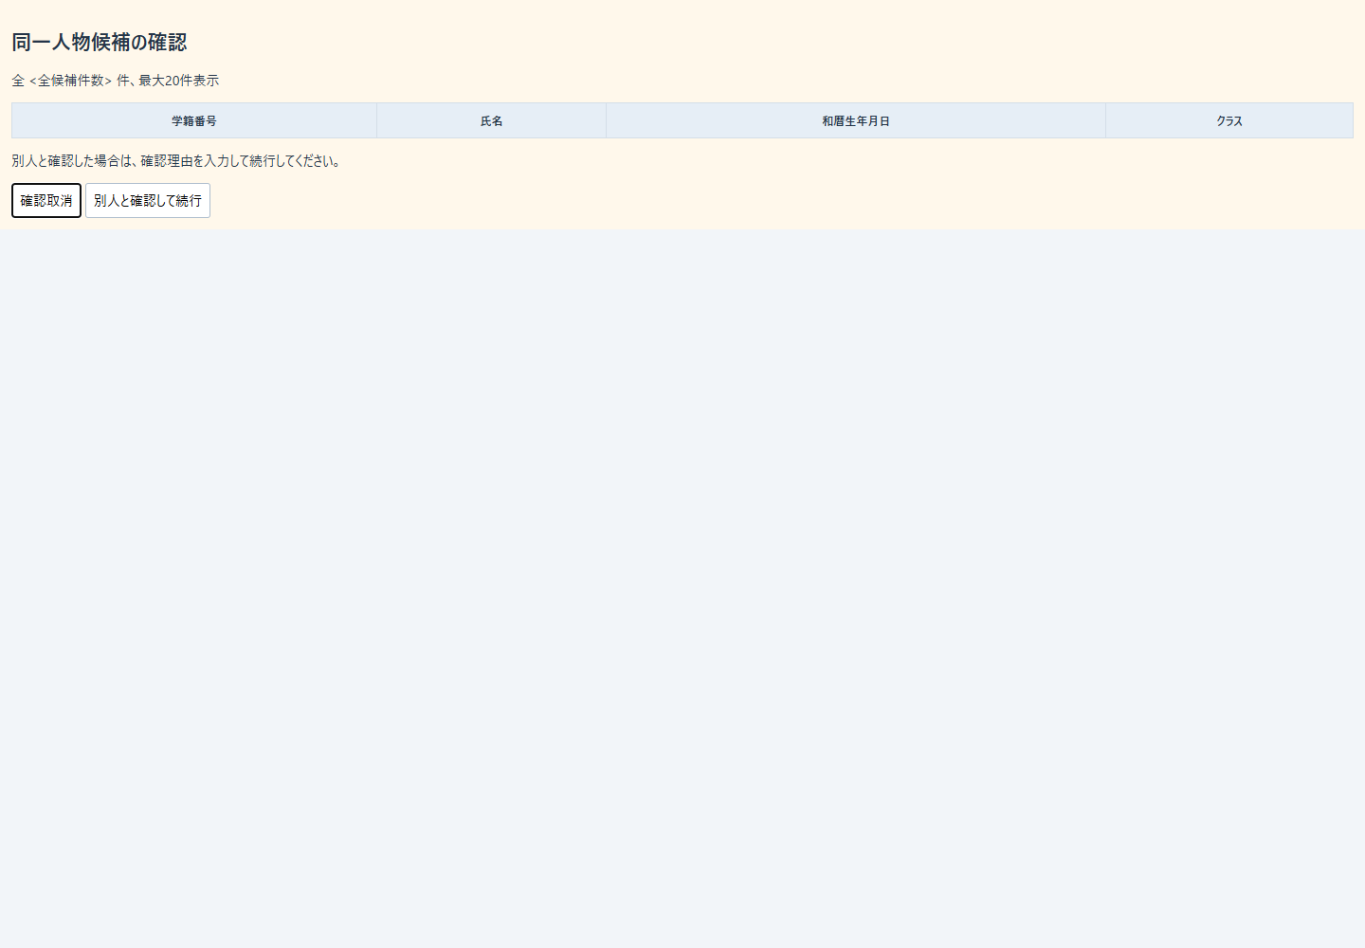
概要

文書属性 |  |  |  |  | 内容
文書ID |  |  |  |  | CSHARP_ASPNET-BAS-STU-02
文書種別 |  |  |  |  | 基本設計書（basic-design）
版 |  |  |  |  | 1.3
正本path |  |  |  |  | 基本設計書/02_学生登録画面.md
対象読者 |  |  |  |  | 業務システムのIT担当者、経験5年程度の実装者
対象機能 |  |  |  |  | 学生の新規登録・編集・参照、所属入力補助、同一人物候補確認、論理削除、取消・再読込・検索復帰
根拠表記 |  |  |  |  | 現行動作は原ソース、設計意図はreference-designsとして区別し、論理相対pathと原文の開始行・終了行を示す。

業務の目的と管理単位
 | 学生登録画面は、学生1人の基本情報、住所、本人と緊急連絡先、生年月日、入学・終了日、在籍区分、現在または最終所属クラスを管理する。新規・編集・参照は同じEditビューのモードである。通常保存の業務入力は19項目で、年度・学年は所属選択の補助、確認・変更理由は履歴用の入力として扱う。学生の実変更と操作履歴1件は同じトランザクションで確定する。根拠：Core/Contracts.cs:9-30,66-70、Views/Students/Edit.cshtml:3-17、Core/SqlServerStudentService.cs:294-315。
 | 所属は学生のclass_idに最大1件を保存する。在学01・休学02では現在所属が必須で、休学もクラス人数の1席に含める。卒業03・退学04では最終所属を任意とし、人数には含めない。年度・学年・クラス名称を学生へ複写せず、表示と整合検査で参照先クラスを使用する。根拠：Core/StudentNormalizer.cs:151-157、Core/SqlServerStudentService.cs:201-214,357-383。
 | 参考設計では学生検索画面を呼出元・復帰先とし、クラス・コードを本機能の参照専用マスタとする。成績、学籍番号訂正、削除復元、物理消去、所属履歴一覧、将来異動予約、CSV・帳票・取込は設計上の対象外である。この範囲定義は設計意図であり、現行の接続処理は以下のイベント仕様で説明する。根拠：reference-designs/基本設計書/02_学生登録画面.md:16-24,85-100。
モードと操作権限
 | 対象IDなしでは新規、対象IDありでは編集可否に応じ編集または参照を表示する。CanEditはRoleがViewer以外の場合に真となる。既存の学籍番号はreadonlyで、サービスも番号変更を拒否する。Viewerでは業務入力と保存ボタンを含む外側fieldsetをdisabledにする。取消・再読込・検索復帰はその外側に置く。根拠：Web/Models/StudentEditPageModel.cs:5-14、Views/Students/Edit.cshtml:3-6,15-17、Core/SqlServerStudentService.cs:254-258。
モード |  | 定義された利用者・対象 |  | 入力・保存 |  | 学籍番号 |  | その他の操作
新規 |  | Staff・Administrator、対象IDなし |  | 入力・登録可能 |  | 入力可能 |  | 入力クリア、検索復帰。再読込・削除は表示しない。
編集 |  | Staff、既存対象 |  | 入力・更新可能 |  | readonly |  | 編集取消、最新再読込、検索復帰。
編集 |  | Administrator、既存対象 |  | 入力・更新可能 |  | readonly |  | 職員の操作に加え、別フォームの論理削除を表示する。
参照 |  | Viewer、既存対象 |  | 業務fieldset全体が非活性 |  | readonlyかつ非活性 |  | fieldset外の編集取消、最新再読込、検索復帰を表示する。

 | Viewerの作成・更新と管理者以外の削除はサーバーでも拒否する。卒業・退学から別の在籍区分へ訂正する場合は、管理者と変更理由を追加で要求する。同じ終了区分のまま氏名・住所等を変更する場合には、この追加条件を適用しない。根拠：Infrastructure/RequestIdentity.cs:13-16、Infrastructure/WebStudentCoordinator.cs:18-19、Core/SqlServerStudentService.cs:255-258。
接続入口と情報の受渡し
 | HTTPフォームはStudentsControllerからWebStudentCoordinatorを経由し、DIでIStudentServiceへ登録されたSqlServerStudentServiceに到達する。作成・更新はInput.*という接頭辞付き入力、削除は接頭辞なしの別DTOを受ける。根拠：Program.cs:3-7、Infrastructure/WebHostSetup.cs:13-19、Web/Controllers/StudentsController.cs:23-38。
操作 |  |  | HTTP入口 |  | 主な受信値 |  | 出力・続き先
新規表示 |  |  | GET /students/new |  | 任意のreturnContextId |  | 初期入力・候補・新Snapshotを持つEdit画面
既存表示・再読込 |  |  | GET /students/{id:long} |  | ルートID、任意のreturnContextId |  | 非削除学生の保存値・版・候補・新Snapshot
新規登録 |  |  | POST /students/create |  | Input、SnapshotId、CSRF情報 |  | 結果別再表示、またはSaved後303
更新・確認続行 |  |  | POST /students/{id:long}/update |  | ルートID、Input、SnapshotId、CSRF情報 |  | 結果別再表示、またはSaved後303
入力クリア・編集取消 |  |  | POST /students/reset |  | SnapshotId、任意StudentId、CSRF情報 |  | 読込時入力へ戻したEdit画面
論理削除 |  |  | POST /students/{id:long}/delete |  | 対象ID、SnapshotId、期待版、理由、Confirmed、復帰先 |  | 非成功後Load、またはSaved後303
検索復帰 |  |  | GET /students |  | 任意contextId・contextRevision |  | 未検索状態、または保持条件による検索再開
入力補助・確認取消 |  |  | 画面内イベント |  | 表示済みoption、入力値、画面確認キー |  | DOMの値・確認領域を変更する。

 | ルートのlong制約、フレームワークのフォームバインド、IdParserの正数変換、サービスの検査は別の段階である。ブラウザーrequired、DTOの非nullable注釈、初期値を、欠落・NULL・変換失敗を排除する実行保証とは扱わない。根拠：Web/Inputs/StudentSaveInput.cs:9-43,57-60、Infrastructure/WebHostSetup.cs:16-18。
保持領域 |  |  | 入出力と役割 |  | 主な保持値・期限 |  | 根拠
学生DB |  |  | 正規化済み業務値を保存し、読込値を画面へ返す |  | 学生ID、保存値、比較版、作成・更新・削除管理情報 |  | Core/SqlServerStudentService.cs:183-194,294-315,409-414
マスタDB |  |  | 候補表示・保存検査の参照元 |  | コード値と名称、クラス、期間、利用状態、定員 |  | Core/SqlServerStudentService.cs:196-216,344-383
操作履歴DB |  |  | 実変更と同じTxで追記する |  | 対象、操作、前後版、変更列名、実行者、UTC日時、受付UUID、理由、重複確認フラグ |  | Core/SqlServerStudentService.cs:385-390
EditorSnapshotStore |  |  | 読込時入力を取消用に保持する |  | 所有者・セッション・対象・Original・Detail・復帰版、30分期限。Originalは複製しDetailは参照を保持する。 |  | Infrastructure/EditorSnapshotStore.cs:7-11
Web確認辞書 |  |  | 同一人物確認待ちを保持する |  | 所有者・セッション・対象・期待版・内容と全候補のハッシュ、10分期限、Busy |  | Core/SqlServerStudentService.cs:19-29,274-290,330-335
SearchContextStore |  |  | 検索復帰先を保持する |  | 所有者・セッション・タブ・条件・結果・検索版・Gate、30分期限 |  | Infrastructure/SearchContextStore.cs:9-15
FlashMessageStore |  |  | 確定後通知を一度だけ返す |  | 所有者・セッション・Context別通知、10分期限。取得時に除去する。 |  | Infrastructure/FlashMessageStore.cs:6-9

 | Snapshot・検索状態・通知はSingletonのプロセス内メモリ、確認情報は静的メモリ辞書である。Web登録はwebTokens=trueを指定する。非Web設定のt_confirmation分岐は別契約で、t_runtime_stateのDDL宣言から画面状態のDB永続化・暗号化・再起動復元を補わない。根拠：Infrastructure/WebHostSetup.cs:13-19、Core/SqlServerStudentService.cs:277-283,308-342、database/001_schema.sql:156-184。
候補と所属条件
 | 登録用LookupAsyncは人数取得ありで、SNAPSHOTトランザクション内にコードとクラスの2結果を取得する。停止・期間外をSQLで除外せず、ビューが選択可否を判断する。コードは分類・表示順・コード値順、クラスは年度降順・学年表示順・クラス表示順・クラスコード・クラスID順である。根拠：Core/SqlServerStudentService.cs:196-216。
候補 |  |  | 取得元・キーと表示 |  | 初期値・空欄 |  | 選択・保持
元号 |  |  | 固定定義の識別値と元号名、新しい元号順 |  | 新規は空の「元号」 |  | REIWA・HEISEI・SHOWA・TAISHO・MEIJIを完全一致で使用する。DB分類ではない。
性別 |  |  | GENDERのCodeValueとCodeName。seedは0未回答・1男性・2女性・9その他 |  | 新規0 |  | 利用可・業務日期間内、または読込時同値を選択可能にする。
都道府県 |  |  | PREFECTUREの値と名称。seedは01～47 |  | 新規は空の「未選択」 |  | 性別と同じ条件。保存するのは2桁コード。
在籍 |  |  | ENROLLMENT_STATUSの値と名称。01在学・02休学・03卒業・04退学 |  | 新規01 |  | 利用可・期間内、または読込時同値を選択可能にする。
続柄 |  |  | RELATIONSHIPの値と名称。01父・02母・03祖父・04祖母・05兄弟姉妹・06配偶者・07後見人・99その他 |  | 新規は空の「未選択」 |  | 利用可・期間内、または読込時同値を選択可能にする。
年度 |  |  | 全クラス年度＋現在入力年度、重複除去・降順 |  | 新規当年度、空は「未指定」 |  | 選択補助。所属なしの既存学生には当年度を補わない。
学年 |  |  | GRADEの値と名称。00学年なし・01～06の1～6年 |  | 空は「すべて」 |  | 現行selectには停止・期間によるdisabledがない。
クラス |  |  | ClassIdをキーとし、年度・学年コード・クラスコード・名称を表示 |  | 空は「未所属」 |  | 全クラスを表示する。読込時所属は保持可能。それ以外は在学・休学で利用可・現在期間内、卒業・退学で入力在籍期間との重なりを要求する。

 | 根拠：Views/Students/Edit.cshtml:7-13、Web/Inputs/StudentSaveInput.cs:44-54、Core/JapaneseDateService.cs:9-16、database/002_seed.sql:8-84。性別0・学年00はコード値で、空文字・NULL・未所属へ置き換えない。
 | 性別・都道府県は選択不可時に「停止・期間外」を付ける。在籍・続柄は同じdisabled判定を持つが、その注記は付けない。保存では最新コードの存在を必ず検査し、新規・変更値だけ分類とコード双方の利用状態・期間も検査する。存在する停止・期間外の同値保持は認める。根拠：Views/Students/Edit.cshtml:8-13、Core/SqlServerStudentService.cs:347-355。
 | 参考人数は同じclass_idを持つ非削除の在学・休学人数である。未選択の人数は「－」で、現行の定員表示式は未選択時にも「制限なし」と表示する。定員NULLは制限なし、0はDDL・保守処理で許容しない。人数は保存列ではなく算出値であり、席予約ではない。根拠：Views/Students/Edit.cshtml:2-2,12-12、Core/SqlServerStudentService.cs:201-214、Core/MasterMaintenanceService.cs:32-32、database/001_schema.sql:71-71,201-201。
 | 表示名称の保存側には独立した業務上限がある。クラス名はraw・保存18スカラー、m_class.class_name nvarchar(36) NOT NULL、保守パラメータは@class_name NVarChar(36)である。コード名称はraw・保存12スカラー、m_code.code_name nvarchar(24) NOT NULL、@name NVarChar(24)である。年度・学年・クラスコードはsmallint・varchar(2)・varchar(9)のNOT NULLで、クラスコードの保守上限は9スカラーである。LEFT JOIN結果の名称NULLとマスタ保存列のNOT NULLを区別する。名称保守サービスには保存契約があるが、このWebからの保守入口は確認できない。根拠：Core/MasterMaintenanceService.cs:32-37,73-74,81-83,113-115、database/001_schema.sql:64-71,113-128、Core/SqlServerStudentService.cs:77-90、Infrastructure/WebHostSetup.cs:13-19。
入力・内部値・保存値の対応
 | 文字列の業務上限はUnicodeスカラー数である。Textを使用する項目は、加工前上限、制御文字、Trim後の必須性・保存上限を順に検査する。任意文字列の空欄はNULLになる。備考・理由はCRLFとCRをLFへ統一し、制御文字のうちLFだけを許す。ブラウザーmaxlengthはUTF-16コード単位、サービス上限はスカラー、nvarchar容量とSQLパラメータSizeは物理制約として分ける。根拠：Core/StudentNormalizer.cs:37-57、Views/Students/Edit.cshtml:6-17、Core/SqlServerStudentService.cs:30-37。
 | 氏名はTrim後の原表記を保存し、照合キーはFormKC・大文字化・全空白除去で生成する。カナはFormKC、ひらがなからカタカナへの変換、空白集約後の表記を保存し、カナキーは半角空白を除く。続柄分類は続柄の有無から算定する。これらの生成値は画面から受ける業務入力ではない。根拠：Core/StudentNormalizer.cs:66-85,119-158、Web/Inputs/StudentSaveInput.cs:34-42。
 | 生年月日は和暦4原文字列からDateOnlyへ変換する。元号識別値は完全一致、年・月・日はFormKC後の正整数で、年は「元」も認める。実在日、元号境界、1900年下限、業務日上限、逆変換一致を検査する。固定範囲は令和2019-05-01以降、平成1989-01-08～2019-04-30、昭和1926-12-25～1989-01-07、大正1912-07-30～1926-12-24、明治は本処理の許容範囲として1900-01-01～1912-07-29である。根拠：Core/JapaneseDateService.cs:9-50。
 | 入学・終了日はFormKC後のyyyy-MM-ddを厳密解析し、1900-01-01以上・業務日以下を要求する。生年月日≦入学日、終了区分では入学日≦終了日も検査する。業務日付には時点の時差変換を適用せず、更新日時をUTC保存・日本時間表示する。根拠：Core/JapaneseDateService.cs:52-59、Core/StudentNormalizer.cs:135-154、Infrastructure/WebPresentation.cs:5-7。
 | 既存表示は保存日付を和暦4入力またはISO文字列へ戻し、郵便番号は保存7桁のまま戻す。参考設計の郵便3桁－4桁、入学・終了日yyyy/MM/ddという表示見本と、現行の郵便無加工・type=dateのブラウザー表示を区別する。設計上、住所1は市区町村・町域・番地、住所2は建物名・部屋番号であり、現行も都道府県と住所1・2を別列へ保存する。根拠：Core/SqlServerStudentService.cs:183-194、Web/Inputs/StudentSaveInput.cs:47-54、reference-designs/基本設計書/02_学生登録画面.md:125-146、reference-designs/基本設計書/テーブル/01_m_student.md:33-40。
 | 項目一覧のDB型・NULL属性の共通根拠はdatabase/001_schema.sql:8-42,64-71,113-128,137-154、保存パラメータの型・SizeはCore/SqlServerStudentService.cs:30-37,388-389である。通常保存は列名と同名の@列名を使用する。DateOnlyは午前0時のDateTimeへ、NULLはDBNullへ移す。DTOのnullableからDBのNULL可否を推定しない。根拠：Core/SqlServerStudentService.cs:67-72,294-301。
画面設計の静的投影
 | 次のHTMLは管理者の既存編集モードを非実行表示する。学生値・管理値は置換記号または空欄である。コードはseedの表示例を配置し、実際の選択値・利用状態・投入状態を示さない。年度・クラスはDB依存なので空候補のみを示す。エラー領域は表示位置の例で、通常はModelStateエラーがある場合だけ出力する。
 | 共有header・main、個別fieldset・fields・actionsと共有CSSを一体で投影する。実送信先はdata属性へ残し、ボタンをtype=button、ナビゲーションを文書内fragmentとする。JavaScriptを追加せず、原ビューにないDOMラッパーやCSS改善を加えない。根拠：Views/_ViewStart.cshtml:1-1、Views/Shared/_Layout.cshtml:1-1、Views/Shared/_MessagePanel.cshtml:1-3、Views/Students/Edit.cshtml:3-17、wwwroot/css/site.css:1-1。

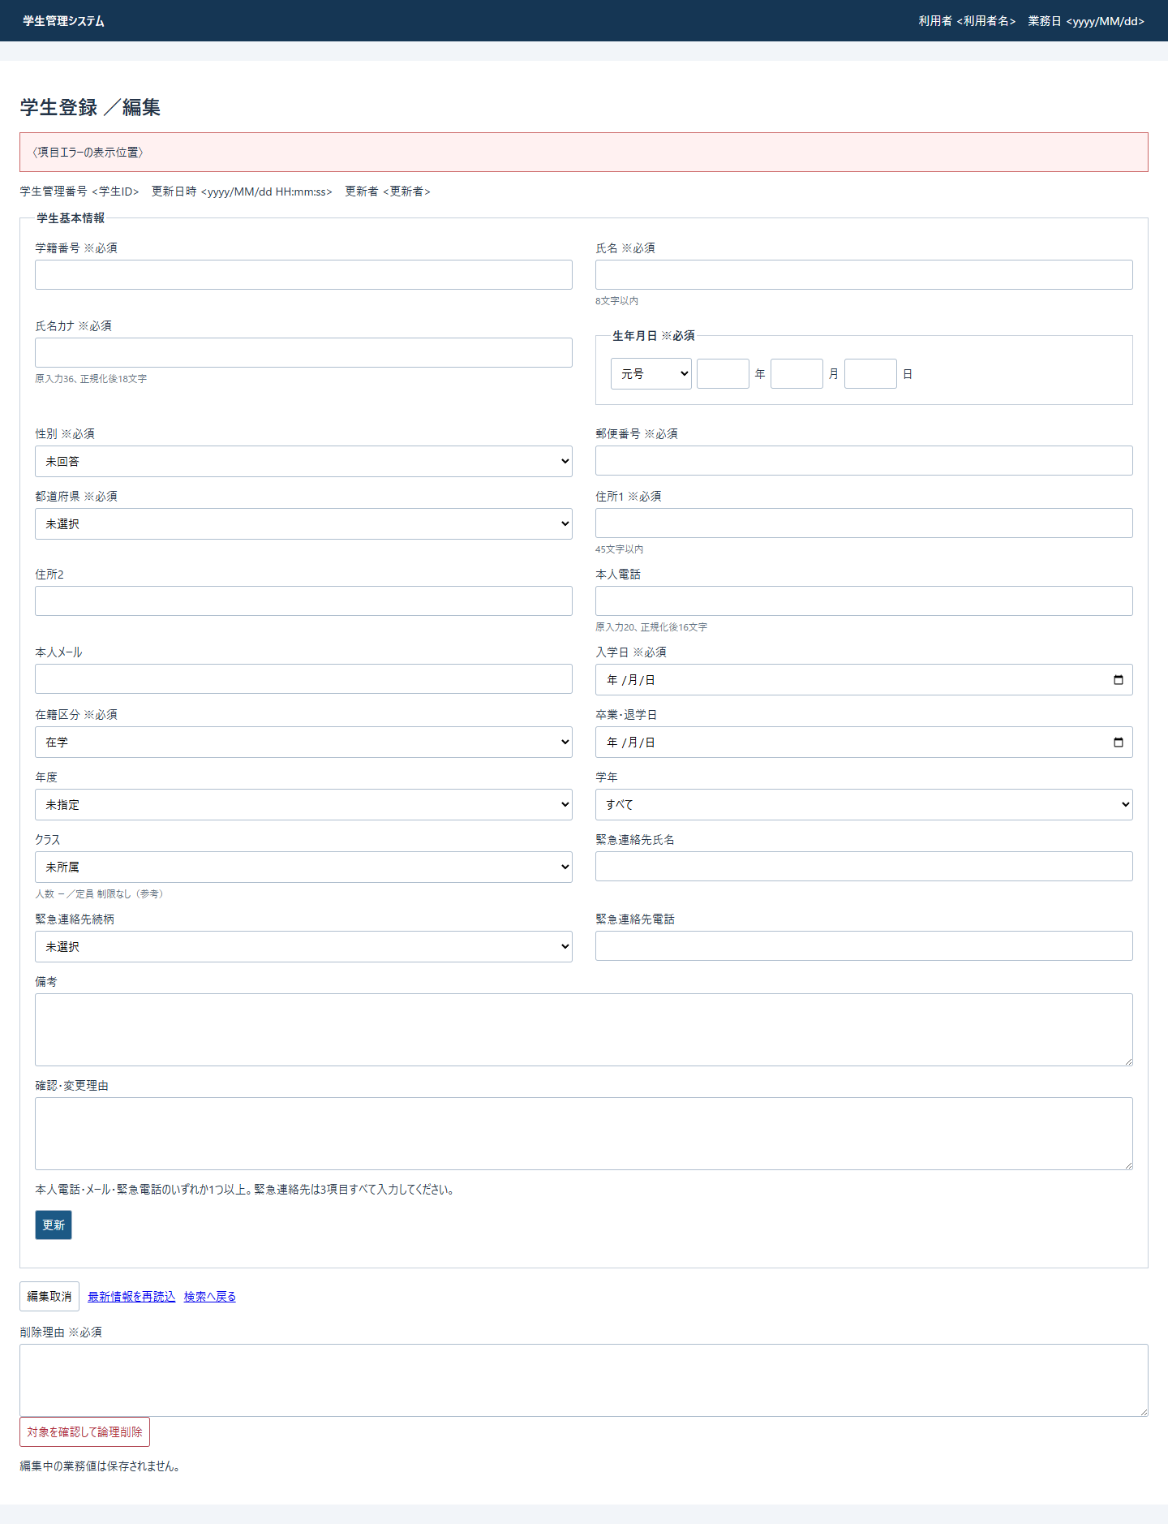

 | モード差は次の属性・表示変更で表す。boolean属性は真のとき存在させ、偽のとき省略する。hiddenのConfirmedの文字列値trueやaria-busyの文字列はHTML boolean属性ではない。
状態 |  |  |  |  | 基準HTMLからの差分
新規 |  |  |  |  | 見出し「／新規」、管理番号「新規」、更新日時・者「－」。学籍番号のreadonlyを省略。保存「登録」、取消「入力クリア」。再読込・削除を出力しない。性別0・在籍01・当年度を初期設定する。
職員編集 |  |  |  |  | 削除フォームを出力しない。業務fieldsetのdisabledを出力しない。
参照 |  |  |  |  | 見出し「／参照」。業務fieldsetを<fieldset disabled>とし、学籍番号readonlyを維持する。削除は出力しない。外側の取消・再読込・検索復帰は維持する。
通常表示 |  |  |  |  | エラーなしではmessage errorを省略する。情報がある場合だけmessage infoを出力する。
候補状態 |  |  |  |  | 現在入力に対応するoptionだけselected、選択不可optionだけdisabledを付ける。コード・クラスの条件は前述の候補仕様による。

 | 根拠：Views/Students/Edit.cshtml:3-17、Views/Shared/_MessagePanel.cshtml:2-3、Web/Inputs/StudentSaveInput.cs:44-54。卒業・退学日には区分連動のdisabled条件がない。入力領域は通常2列、760px以下で1列となり、備考・理由は親label.fullが全幅を占める。
 | ConfirmationRequired時だけ、注意文の後・通常保存ボタンの前に次のsectionを追加する。tbodyは候補の最大20行を4列で配置する領域である。role=dialogとclass=warningは別属性であり、.dialogの固定位置・背景遮蔽・表幅解除は適用されない。根拠：Views/Students/Edit.cshtml:13-15、wwwroot/css/site.css:1-1。

学生登録_イベント
イベント仕様

 | 図番号は前稿のMermaid出現順に対応する固定番号とし、分割した図には枝番を付ける。枝番間の接続節点は描画上の入口・出口で、追加の業務処理ではない。英字識別子・数値は一つの意味単位として記載し、日本語との境界で明示改行する。長い条件を番号参照へ移す場合は直近の本文に完全な条件を置く。
EV-REG-001 新規画面表示
処理概要
 | GET /students/newで作成権限のある利用者へ初期入力を表示する。学生行を作らず、候補・復帰版・初期入力Snapshotを用意する。根拠：Web/Controllers/StudentsController.cs:23-25、Infrastructure/WebStudentCoordinator.cs:17-17。
処理手順
 | 1. 認証主体、ログインセッション、Roleを確認する。
 | 2. 復帰先が非空なら、検索状態の存在・期限・所有者・セッションを検査する。この段階ではタブと検索版を比較しない。
 | 3. 作成権限を確認し、Viewerを拒否する。
 | 4. 人数取得ありのLookupAsyncでコード・クラスを読む。
 | 5. 性別0、在籍01、業務日から4月始まりで求めた当年度を設定する。和暦4入力・入学日等は空欄、任意業務値は未設定とする。
 | 6. 復帰先があれば候補取得後にもContextを取得し、その時点のRevisionを保持する。復帰先なしでは復帰版NULLを保持する。
 | 7. Original入力を複製し、対象ID・Detailなし、復帰版・30分期限を持つSnapshotを作成してEditを返す。
 | 根拠：Infrastructure/RequestIdentity.cs:7-15、Infrastructure/WebStudentCoordinator.cs:6-6,17-17、Web/Inputs/StudentSaveInput.cs:44-54、Web/Controllers/StudentsController.cs:25-25、Infrastructure/EditorSnapshotStore.cs:9-11。
処理フロー
 | 図1-1は入口検査、図1-2は候補取得以後を示す。図1-1の正常出口は利用者と指定復帰先を図1-2へ渡す。学生ID・Detailは両図を通じて未設定である。
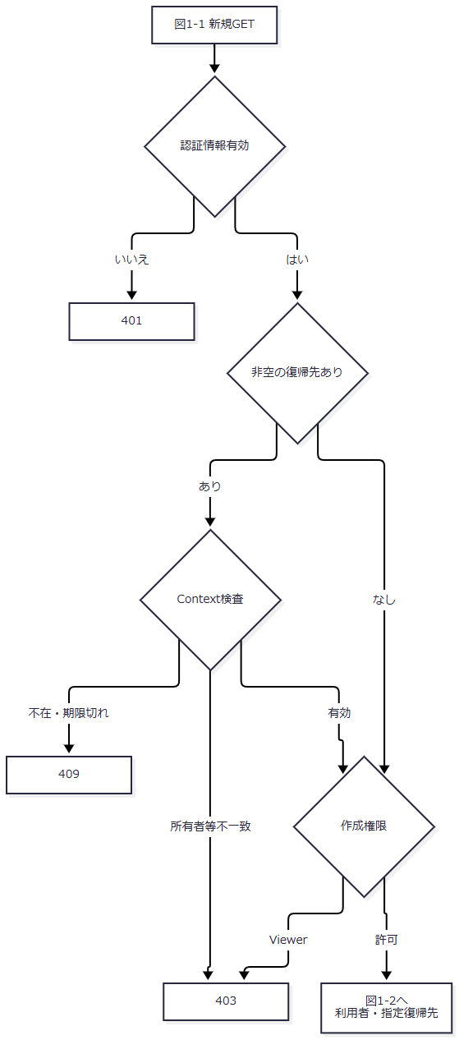

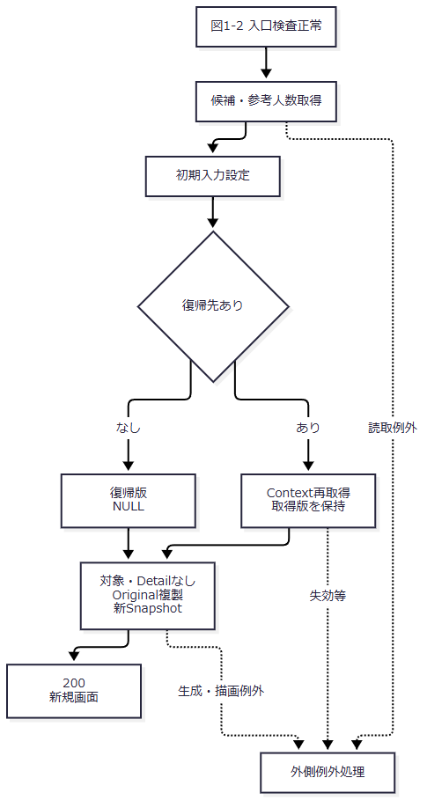

 | 外側例外処理は、応答開始前のWebFaultではその状態、その他例外では503のHTMLエラーである。復帰先ありの取得版を、復帰先なしのNULLへ上書きしない。
SQL・テーブル関連（ER図）
 | 学生INSERTは行わない。図2は候補の複数表読取依存であり、人数集計・JOINの矢印はFKや保存を表さない。

 | 根拠：Core/SqlServerStudentService.cs:201-214。
DB操作の詳細
 | コードSQLはm_codeとm_code_categoryをcategory_idでINNER JOINし、両方の利用状態を候補IsActiveへ反映する。WHEREはなく、分類・display_order・code_value順で全件取得する。クラスSQLは学年コードへ分類・値でLEFT JOINし、年度降順・学年表示順・クラス表示順・コード・ID順とする。人数は同じclass_id・非削除・01または02のCOUNTである。抽出パラメータ・件数上限・ページングはない。SNAPSHOT内で2結果を読み終えてcommitする。根拠：Core/SqlServerStudentService.cs:196-216。
結果・例外時の扱い
 | 正常時は200の新規画面である。認証情報不正401、Viewer403、指定復帰先の不在・期限切れ409、所有者・セッション不一致403を区別する。候補取得後のContext再取得でも拒否が生じ得るため、入口検査だけで表示成功を保証しない。根拠：Infrastructure/RequestIdentity.cs:7-15、Infrastructure/SearchContextStore.cs:13-13、Web/Controllers/StudentsController.cs:25-25。
 | 参考設計は必須コード不足時の保存不可、クラス0件時のW-STU-108案内を求める。現行表示は候補0件の専用警告・保存ボタン非活性を生成しない。後段のコード存在検査と在学・休学のクラス必須検査は実装されており、表示時案内とは別責務である。根拠：reference-designs/基本設計書/02_学生登録画面.md:175-192、Infrastructure/WebStudentCoordinator.cs:17-17、Core/StudentNormalizer.cs:154-154、Core/SqlServerStudentService.cs:347-355。
EV-REG-002 既存学生の編集・参照表示
処理概要
 | GET /students/{id:long}で非削除学生を読み、権限に応じ編集・参照を表示する。対象不在を新規へ切り替えない。根拠：Web/Controllers/StudentsController.cs:24-25、Infrastructure/WebStudentCoordinator.cs:17-17。
処理手順
 | 1. 認証情報の参照確認後、非空復帰先の有効性・所有者・セッションを確認する。
 | 2. GetAsyncへ対象IDを渡す。IDが0以下ならNULL、正数ならID一致・非削除学生を取得する。
 | 3. 対象なしは404・E-STU-103とする。
 | 4. 保存業務値、読取版、更新日時・者をDetailへ移す。生年月日は和暦4入力、在籍日付はISO文字列、期待版は十進文字列へ戻す。
 | 5. 人数あり候補を取得し、所属ClassIdの年度・学年を補助入力へ移す。所属なし既存には当年度を補わない。
 | 6. 復帰版を取得し、新SnapshotにOriginalの複製とDetail参照を保持する。
 | 7. Staff・Administratorは編集、Viewerは参照を表示し、既存学籍番号をreadonlyにする。
 | 根拠：Core/SqlServerStudentService.cs:172-216、Web/Inputs/StudentSaveInput.cs:44-54、Infrastructure/EditorSnapshotStore.cs:7-11、Web/Models/StudentEditPageModel.cs:14-14。
処理フロー
 | 図3の入口は既存表示GET、出口は編集・参照または経路別エラーである。取得版と管理情報はDetailへ、編集入力はOriginalの複製へ移し、双方を新Snapshotへ引き継ぐ。
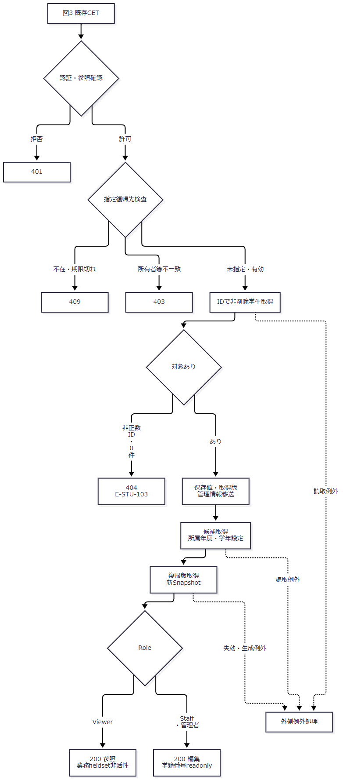

SQL・テーブル関連（ER図）
 | 学生本体は単一表読取であるため、本体だけのER図を省略する。図4は候補・保持領域への移送を示す。

 | 根拠：Core/SqlServerStudentService.cs:176-216、Web/Inputs/StudentSaveInput.cs:46-54、Infrastructure/EditorSnapshotStore.cs:9-11。
DB操作の詳細
 | 本体SQLはSELECT * FROM dbo.m_student WHERE student_id=@id AND is_deleted=0、@id BigIntである。主キー条件で0件または1件となり、名称JOIN・ORDER BY・ページングはない。候補SQLはEV-REG-001と同じで人数を含める。本体読取と候補取得は同じSNAPSHOTトランザクションではない。DB書込みは行わない。根拠：Core/SqlServerStudentService.cs:172-181,196-216。
結果・例外時の扱い
 | 正常時は200の編集・参照画面、対象不在・削除済みは404である。存在する停止・期間外の既存コード・所属は読込時同値として選択保持できるが、保存時には最新存在・状態条件を再検査する。局所catchはなく、WebFaultはその状態で、その他取得・描画例外は応答開始前なら503の外側HTMLへ進む。根拠：Views/Students/Edit.cshtml:8-13、Core/SqlServerStudentService.cs:347-383、Web/Controllers/StudentsController.cs:25-25、Infrastructure/WebHostSetup.cs:23-23。
EV-REG-003 入力補助と未保存状態
処理概要
 | 表示済みクラスoptionから年度・学年を同期し、上位値に合わないクラスを解除する。業務入力変更はdirtyを記録し、画面確認キーを解除する。日付・在籍・所属の最終判断は保存時に行う。根拠：wwwroot/js/site.js:2-8。
処理手順
 | 1. クラス変更時、選択optionにdata-yearがあれば、その年度・学年コードを上位selectへ設定する。未所属optionでは上位値を変更しない。
 | 2. 年度・学年変更時、現在クラスと指定された非空上位値が不一致ならクラスだけを空にし、alertで通知する。空上位値による不一致検査は行わない。
 | 3. 業務フォームのinputイベントでdirty=true、Input.DuplicateTokenの画面値を空にする。
 | 4. dirtyかつleaving=falseの間、beforeunloadで離脱警告を要求する。
 | 5. フォーム送信時、ボタンまたはフォームに確認文があればwindow.confirmへ渡す。取消なら送信を止める。
 | 6. 送信受理後はleaving=true、同フォームの送信ボタン以外をdisabled、フォームをaria-busy=trueにする。
 | 根拠：wwwroot/js/site.js:2-5,8-8、Views/Students/Edit.cshtml:12-17。
処理フロー
 | 図5は入力補助、図6は送信準備である。図5の出口はDOM更新、図6の出口は選択されたPOSTであり、双方をDB保存成功へ合流させない。
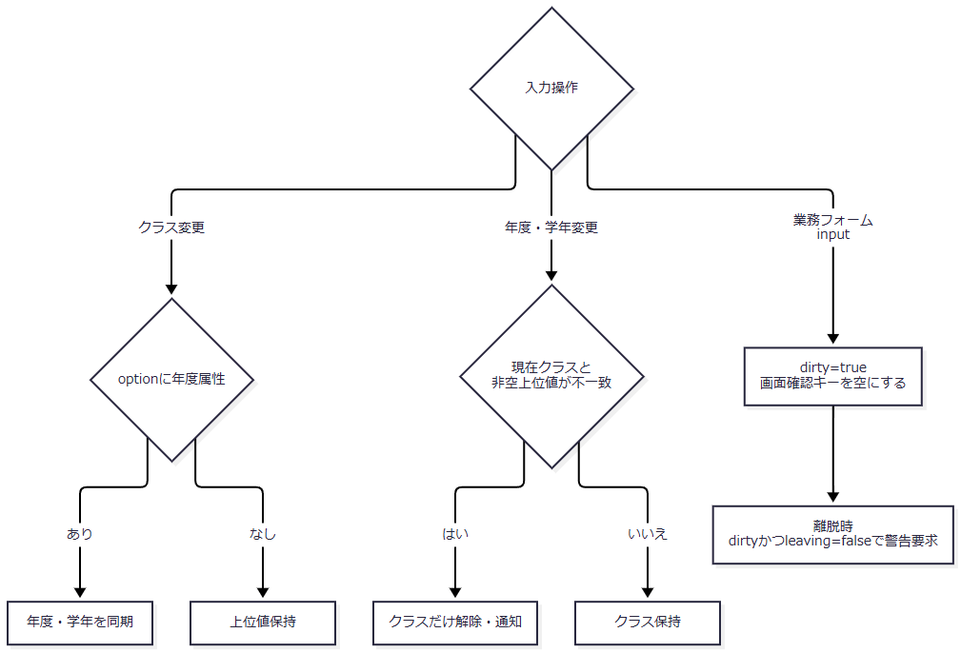

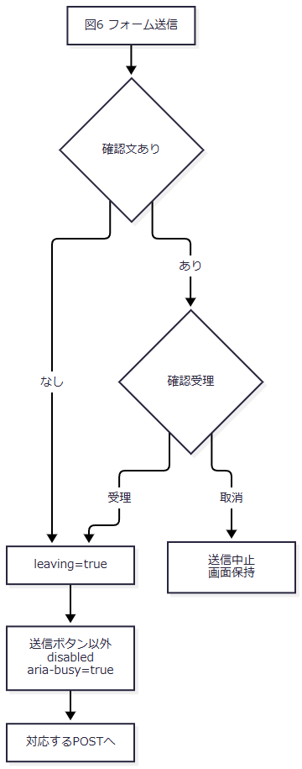

SQL・テーブル関連（ER図）
 | 保持領域はDOMの入力・option属性・hidden確認キーと、JavaScriptのdirty・leavingである。DB・Snapshotへ要求を送らないため、DBのER図は非該当である。根拠：wwwroot/js/site.js:2-8。
DB操作の詳細
 | DB操作はない。接続JavaScriptは候補再取得、クラス候補の絞込み表示、人数更新、在籍連動の終了日非活性化、即時和暦検査を行わない。宣言されたCoordinator.Optionsを登録候補APIとしない。POST /students/optionsはCriteriaを受ける検索フォーム処理である。根拠：Infrastructure/WebStudentCoordinator.cs:16-16、Web/Controllers/StudentsController.cs:22-27、wwwroot/js/site.js:8-8。
結果・例外時の扱い
 | 不適合クラス解除後も上位値・他入力を保持する。選択変更後に人数を再表示しないため、画面人数を新選択の最新値として扱わず、保存時の最新人数検査を用いる。根拠：wwwroot/js/site.js:8-8、Core/SqlServerStudentService.cs:377-380。
 | 参考設計は即時和暦検査、区分別条件表示、候補・人数再取得、有効学年の新規選択を求める。現行の同期・解除だけでこれらを充足したとは扱わない。送信ボタン自身は非活性にならず、同一送信の再入拒否・要求連番による旧応答排除もない。参考のIsBusy・RequestSequenceはUI責務であり、DBゲート・確認Busyとは別である。根拠：reference-designs/基本設計書/02_学生登録画面.md:160-167,264-280、reference-designs/詳細仕様書/CSharp_ASPNET/02_学生登録画面.md:158-159、wwwroot/js/site.js:4-8。
EV-REG-004 新規登録・更新
処理概要
 | 入力を正規化し、書込ゲート下で最新対象・版・マスタ・所属・人数・候補を検査する。保存許可時は学生1件と履歴1件を一括確定する。変更なし、確認待ち、入力不正、権限不足、不在、競合、失敗、結果不明を別の結果として返す。根拠：Web/Controllers/StudentsController.cs:26-33、Core/SqlServerStudentService.cs:227-324。
処理手順
 | 1. S1・Web入口。 認証・CSRFの後、FormGuard→作成更新権限→Snapshot取得→指定復帰先検査→Originalの復帰先との一致の順に検査する。この範囲は局所catch外である。不明項目・不正重複等400、Snapshot不在・期限切れ409、所有者・セッション・対象・復帰先不一致403を区別する。
 | 2. S1・要求変換。 先行検査後にModelStateを判定する。不正はサービスを呼ばず422。正常なら局所try内でCoordinatorが権限・復帰先を再確認し、ClassId・期待版を変換してSaveRequestを作る。WebFaultは項目エラーと状態を保持して再表示へ進む。
 | 3. S2・事前検査。 サービスは受付UUID、利用者、開始時UTC時点・業務日を取得する。ViewerはForbidden。19項目、理由、対象IDと期待版の設定組合せ・正数、年度1900～9998、任意学年形式を検査する。InputValidationException・ArgumentExceptionはValidationFailedとする。
 | 4. S2・DB開始。 接続とReadCommitted Txを開始する。これらは保存try外である。try内でXACT_ABORTとTransaction所有のExclusive書込ゲートを取得する。
 | 5. S3・対象。 更新は最新のID一致・非削除学生を読む。不在NotFound、期待版不一致Conflict、番号変更ValidationFailed。卒業・退学から別区分への訂正は管理者と理由を要求する。新規のprevious・previousVersionはNULL、更新は取得前値・版を保持する。
 | 6. S3・マスタと所属。 性別・都道府県・在籍・設定続柄の存在を確認する。新規・変更コードは利用状態・期間も検査する。指定クラスの存在と指定年度・学年一致、増席時の利用状態・現在期間・定員、終了区分の所属期間変更時の重なりを検査する。
 | 7. S4・差分。 正規化業務値、照合キー2値、続柄分類を最新DB値と比較する。差分なしは明示rollbackし、NoChange・対象ID・取得版を返す。理由・年度・学年・確認キーは学生差分に含めない。
 | 8. S4・番号と候補。 差分ありだけ版上限、全行学籍番号一意、全同一人物候補を検査する。番号検査は削除済みを含む。候補は非削除・自分以外・生年月日一致・氏名キーまたはカナキー一致で、ID順に全件取得する。
 | 9. S4・確認。 確認キーが非NULLなら所有者・セッション・対象・期待版・内容・全候補・期限・Busyを照合する。有効でも理由なしはValidationFailed。無効の場合は、候補1件以上またはキー非NULLならrollback後に新確認キーとConfirmationRequiredを返す。候補0件かつキーNULLなら確認不要で書込みへ進む。
 | 10. S5・学生書込み。 保存許可後、writeStarted=trueとしてINSERTまたは条件付きUPDATEを行う。新規は採番ID・版1、更新は既存ID・取得版+1となる。INSERT・UPDATEのいずれもOUTPUTの取得値がNULLまたはDBNullならDBConcurrencyExceptionとする。
 | 11. S5・確定。 同じTxへCREATEまたはUPDATE履歴を追記し、commitAttempted=trueとしてcommitする。成功時はcompleted=true、指定確認キーを除去してSavedを返す。
 | 12. SC・例外と終了。 catch順と確定不明条件は後述のSCによる。保存tryからの直接return・捕捉済み結果・捕捉外例外のいずれもfinallyを通り、取得済み確認Busyを条件付きで解除する。
 | 13. S6・画面受渡し。 Savedだけ通知・303へ進む。非Savedは送信Input、読込時Detail、同じSnapshot・復帰版、再取得候補で再表示する。ModelState不正・局所WebFaultではSaveResultがない。
 | 根拠：Web/Controllers/StudentsController.cs:29-33、Infrastructure/WebStudentCoordinator.cs:18-18、Web/Inputs/StudentSaveInput.cs:34-43、Core/SqlServerStudentService.cs:227-329,344-390。
 | Snapshot・復帰先の検査はサービス呼出し前で、DB確定直前には再検査しない。業務日・確認期限比較はサービス開始時nowを使い、ゲート待機後に時点を取り直さない。対象版・コード・クラス・増席人数・全候補はゲート取得後に再読取する。根拠：Web/Controllers/StudentsController.cs:29-31、Core/SqlServerStudentService.cs:229-278。
処理フロー
 | S1のサービス要求はS2へ、S2～S5の結果は適用範囲のfinallyを経てS6へ進む。保存try内の例外はSCへ渡す。SCで捕捉しない例外はfinally後に外側へ伝播し、S6へ合流しない。接続・Tx開始前の結果は保存tryのfinallyを通らない。
 | S1：入口と要求変換（図7-1・7-2）。 図7-1の正常出口は取得済みSnapshot、利用者、対象ID、送信Inputを図7-2へ渡す。
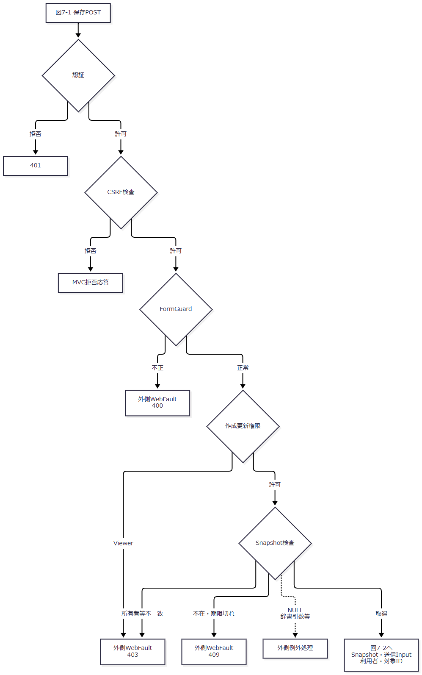

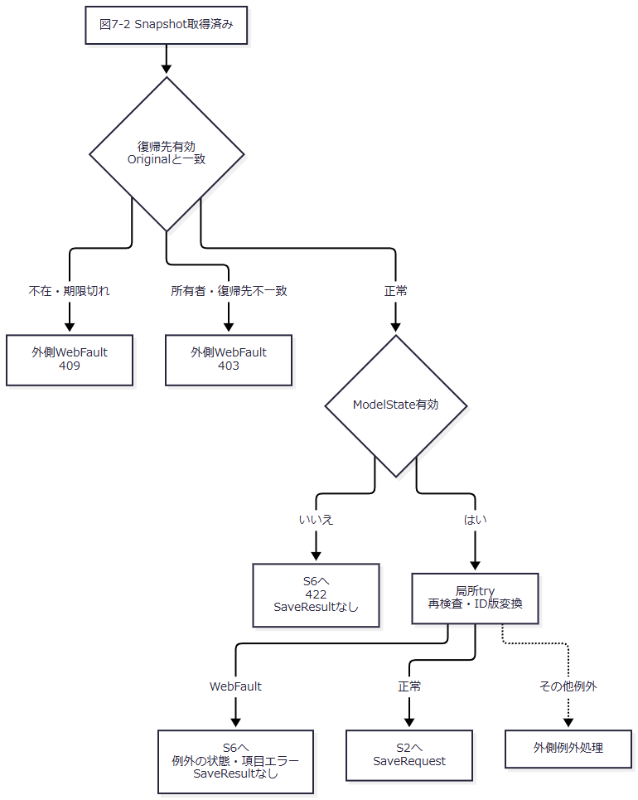

 | S2：正規化・DB開始（図8）。 図中の「事前検査」は手順3の全条件であり、InputValidationExceptionとArgumentExceptionを同じ入力結果へ変換する。その他例外をその変換へ含めない。
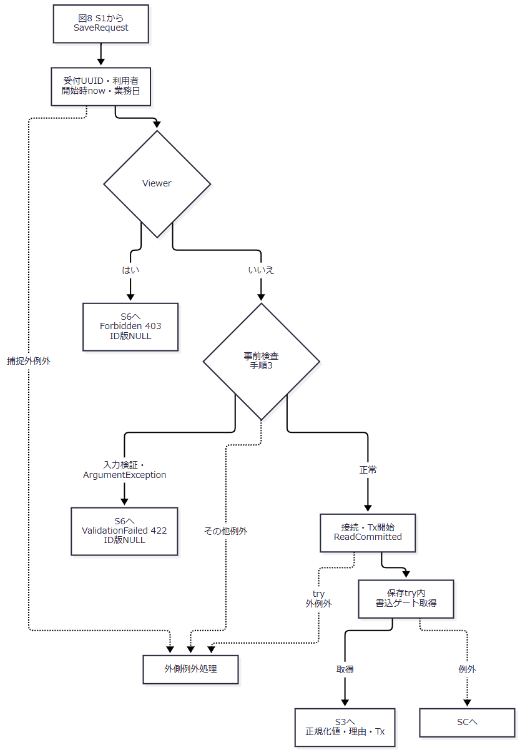

 | S3：最新対象・マスタ・所属（図9-1・9-2）。 新規はprevious=NULL・previousVersion=NULLを保持する。更新は版一致後の前値と取得版を保持し、図9-2の更新入口へ渡す。新規のNULLを更新枝へ適用しない。
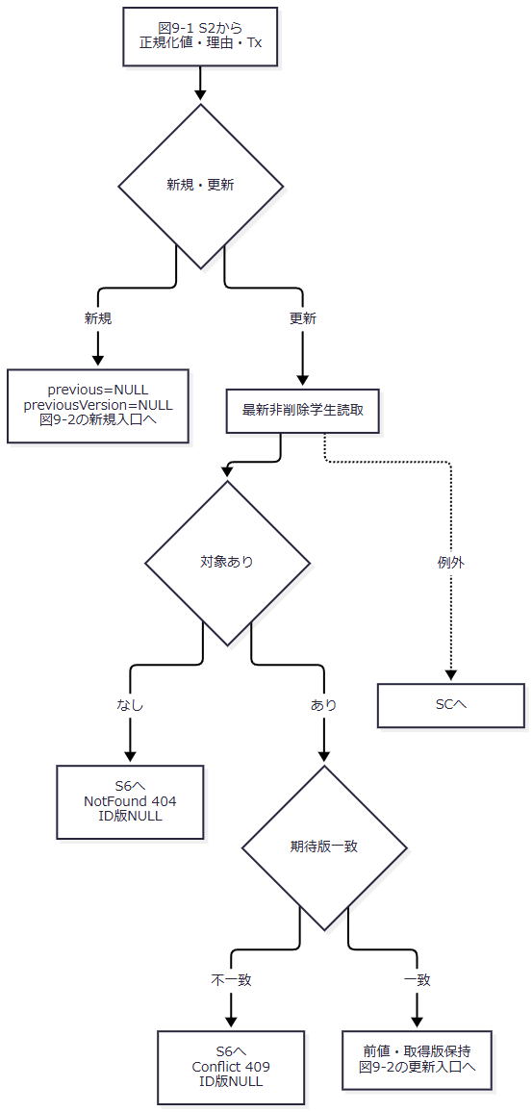

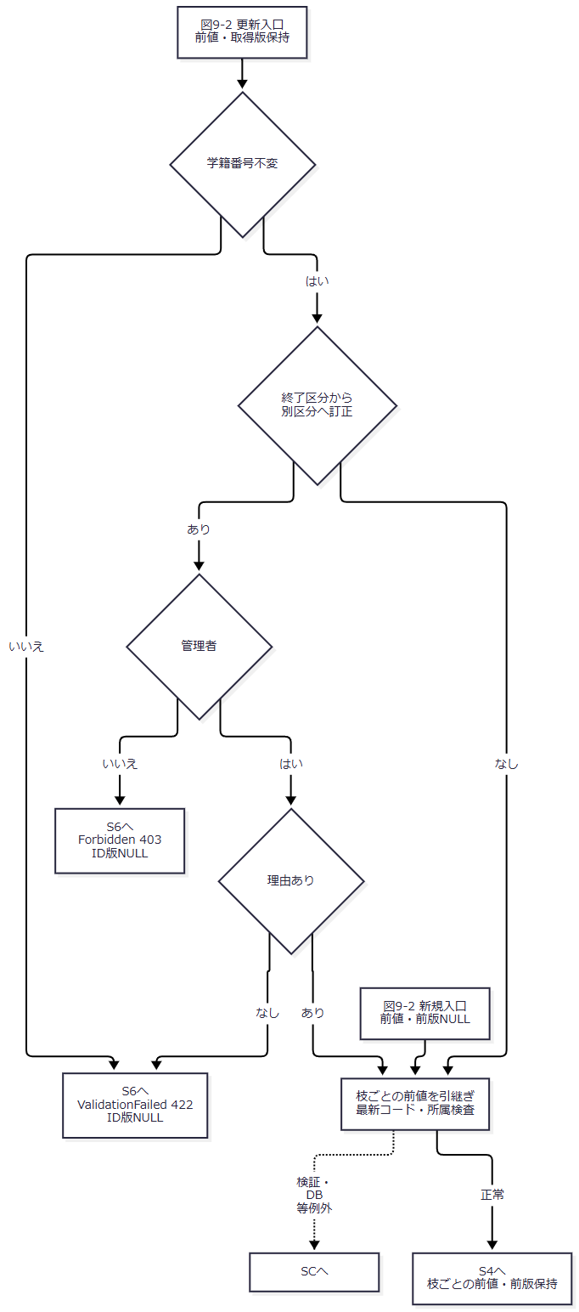

 | S4：差分・番号・確認（図10-1・10-2）。 NoChangeは候補・確認照合より前の出口である。図10-1の正常出口は正規化値、要求対象ID、前値・前版、全候補、内容・候補ハッシュを図10-2へ渡す。
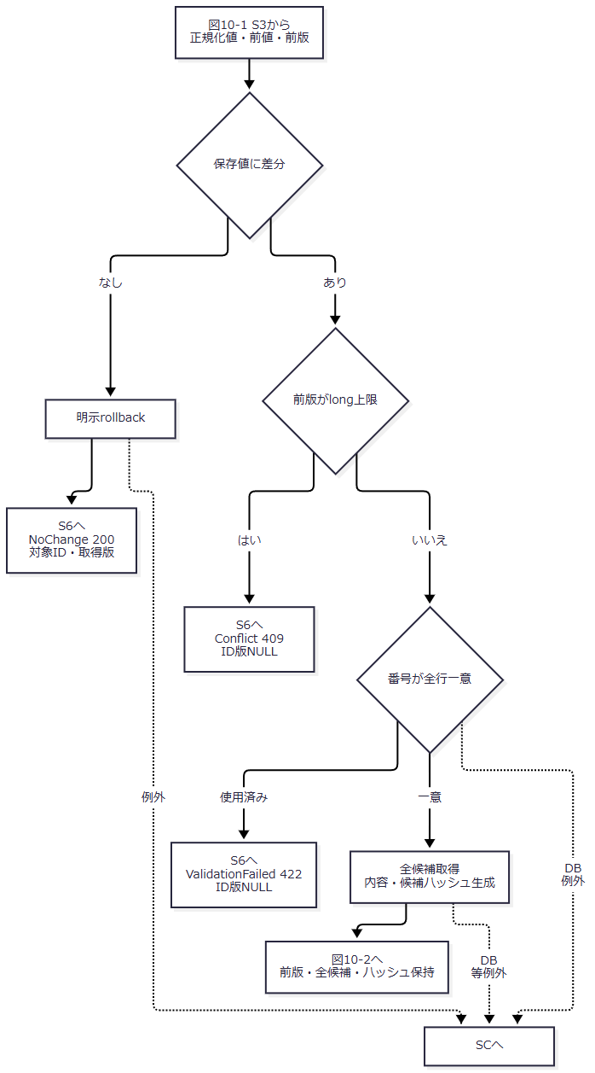

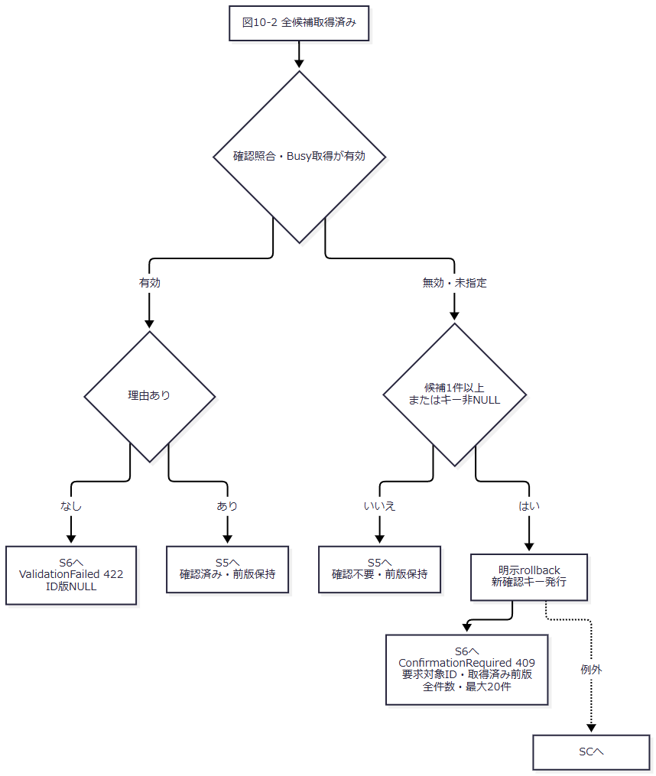

 | 確認照合の完全条件は、所有者Principal・SessionId、対象ID、期待版、正規化内容ハッシュ、全候補ID・版ハッシュの一致、期限が開始時nowより後、Busyの0→1取得成功である。根拠：Core/SqlServerStudentService.cs:274-290。
 | S5：学生・履歴の一括確定（図11）。 書込種別ごとのID・版を維持する。OUTPUT判定はINSERT・UPDATEの双方に適用する。根拠：Core/SqlServerStudentService.cs:292-315。
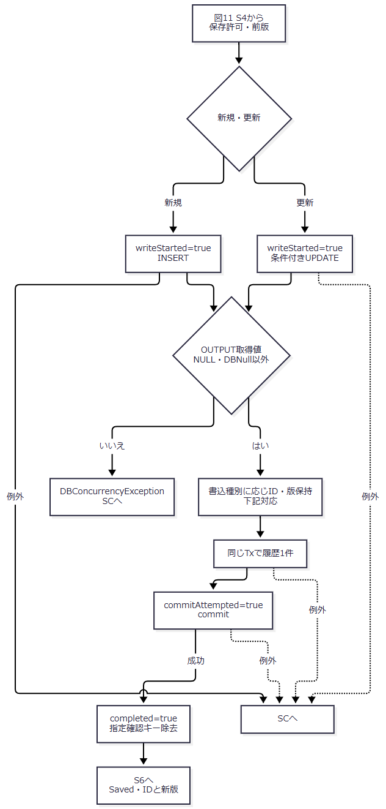

書込種別 |  |  | OUTPUTから保持するID |  | 返却版・履歴後版
INSERT |  |  | 新規採番ID |  | 1
UPDATE |  |  | 更新した既存ID |  | 取得済みpreviousVersion＋1

 | 図11の共通節点ではこの条件付き対応を保持し、更新ID・取得版を新規の値へ置換しない。
 | SC：catch順・finally・伝播（図12-1・12-2）。 長い例外型は以下の番号と対応させる。略称の例外型を新設するものではない。
図中参照 |  |  | 完全な捕捉条件 |  | 処理
SC-1 |  |  | InputValidationException |  | rollback試行後、ValidationFailed・422。
SC-2 |  |  | SqlExceptionかつNumberが2601または2627 |  | rollback試行後、E-STU-101のValidationFailed・422。
SC-3 |  |  | DBConcurrencyException |  | rollback試行後、Conflict・409。
SC-4 |  |  | 先行catchで処理されなかったSqlException、InvalidOperationException、OperationCanceledException |  | rollback成否と書込・commitフラグでSystemErrorまたはUnknown。
SC-Q |  |  | writeStarted && (commitAttempted || !rolledBack) |  | 最後の対象例外catchだけで結果不明を判定。
SC-F |  |  | claimed is not null && !completed && !unknown |  | finallyで取得済み確認Busyを0へ戻す。

 | 図12-1のSC-4候補出口は元の例外とフラグ、claimedを図12-2へ渡す。先行catchの結果はSC-Qへ進まない。
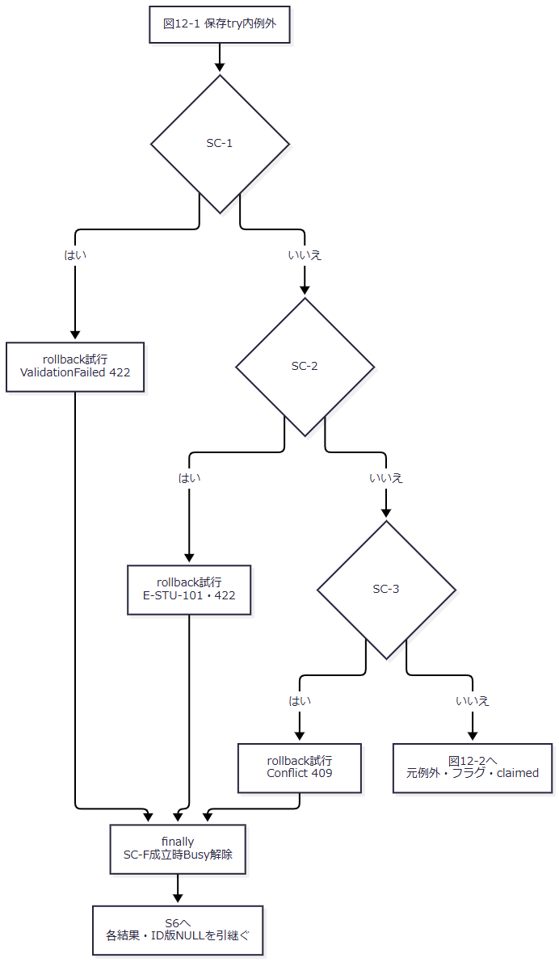

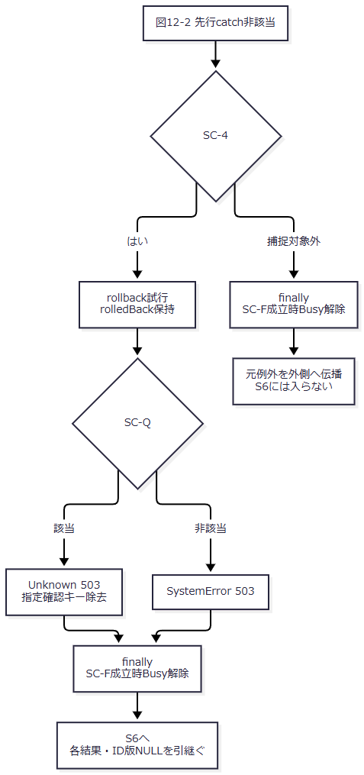

 | SC-Qは、**writeStarted=true、かつ（commitAttempted=true、またはrollback失敗）**である。括弧内だけでUnknownを判断しない。先行3catchはSC-Qへ進まず、書込開始前はrollback失敗だけでUnknownにならない。捕捉対象外でもfinallyを実行してから伝播する。S3・S4の直接returnにもfinallyが適用され、有効確認を取得した後の理由拒否ではBusyを解除する。根拠：Core/SqlServerStudentService.cs:286-286,316-329。
 | S6：結果と画面への受渡し（図13）。 SaveResultがない枝のHTTPと、結果がある枝のHTTPを区別して引き継ぐ。
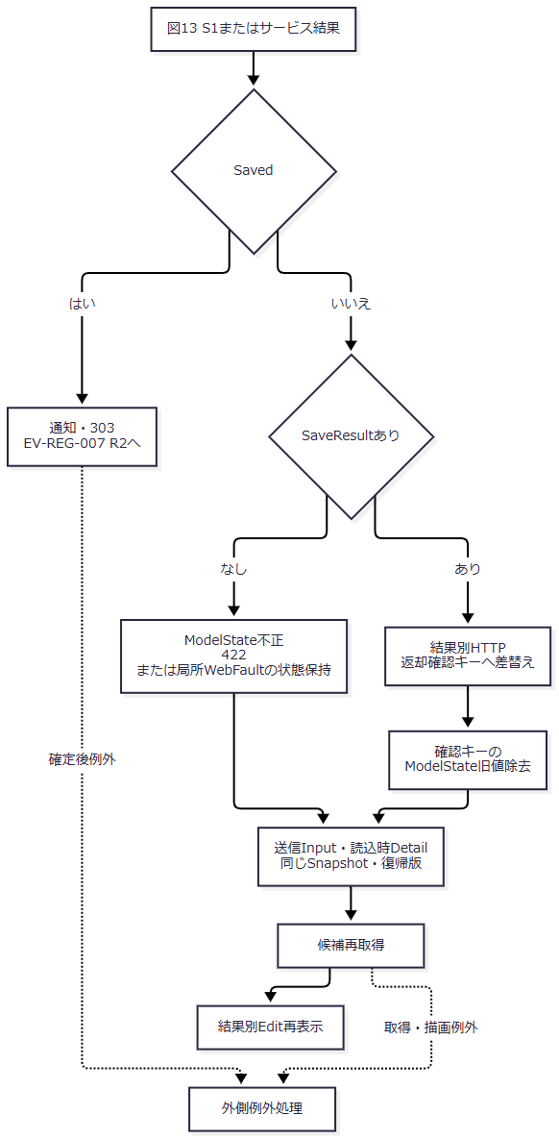

SQL・テーブル関連（ER図）
 | 実FKは図14-1～14-5に分ける。各図のm_code・m_studentは同じ物理表であり、分冊・別表・別レコードを意味しない。性別・都道府県・在籍の三つの必須関係を統合せず、各関係を独立した図で示す。
 | 図14-1：分類、クラスの学年、現在・最終所属。

 | 図14-2：必須の性別分類・値。

 | 図14-3：必須の都道府県分類・値。

 | 図14-4：必須の在籍分類・値。

 | 図14-5：任意の続柄分類・値。

 | 必須関係は各学生に参照コード1件、任意関係は各学生に0または1件を対応させ、各マスタ側から学生側は0件以上とする。根拠：database/001_schema.sql:15-31,189-199。
 | 履歴target_keyには学生へのFKがなく、学生と履歴は同一Txの追記依存である。図15は保存処理の読取・書込依存を示す。

 | 根拠：database/001_schema.sql:137-154,189-199、Core/SqlServerStudentService.cs:307-315。
DB操作の詳細
 | 接続構築は暗号化必須・証明書信頼falseとし、接続後に現在DBのSNAPSHOT許可状態を要求する。業務コマンドは30秒、DB呼出しには取消トークンを渡す。書込ゲートは資源test-project1:student-write、Exclusive、Transaction所有、待機5000msで、負の戻り値をSQL例外とする。根拠：Core/SqlServerStudentService.cs:39-73,92-102。
操作 |  | 対象・条件 |  | パラメータ型・Size |  | 結果・用途
更新対象取得 |  | m_studentのID一致・非削除。JOIN・ORDER BY・ページングなし |  | @id BigInt |  | 0件NotFound、取得版不一致Conflict。前値・前版を保持する。
コード検査 |  | m_codeと分類をINNER JOIN。分類・値一致 |  | @category VarChar(24)、@value VarChar(10) |  | 不在E-STU-009、新規・変更値の停止・期間外E-STU-011。
クラス検査 |  | m_classのID一致。年度・学年・期間・利用状態・定員 |  | @id BigInt |  | 不在E-STU-010、上位不一致E-STU-014、増席不可E-STU-013、期間重なりなしE-STU-108。
増席人数 |  | クラス一致・非削除・01/02・自分以外。新規ID NULLなら除外なし |  | @class BigInt、@id BigInt |  | COUNT_BIG＋1が非NULL定員を超えるとE-STU-102。
番号一意 |  | 番号一致、ID NULLまたは自分以外。削除条件なし |  | @no VarChar(15)、@id BigInt |  | COUNT_BIGが正ならE-STU-101。
同一人物候補 |  | 非削除・自分以外・生年月日一致・氏名キーまたはカナキー一致、ID昇順 |  | @id BigInt、@birth Date、@name NVarChar(320)、@kana NVarChar(36) |  | 全件取得。TOP・ページングなし。返却表示だけ最大20件。
学生INSERT |  | 正規化19値・照合キー2・続柄分類、固定3分類、未削除、作成更新情報、版1 |  | 項目一覧の同名パラメータ、@now DateTimeOffset、@actor NVarChar(128) |  | OUTPUTを表変数に受けて採番ID取得。取得値NULL・DBNullはDBConcurrencyException。
学生UPDATE |  | 学籍番号以外の正規化値・派生値、更新日時・者・版加算。WHEREはID・期待版・非削除 |  | 同名パラメータ、@id/@version BigInt、@now DateTimeOffset、@actor NVarChar(128) |  | OUTPUTなし・DBNullはDBConcurrencyException。番号・作成情報・固定3分類・削除情報を保持。
履歴INSERT |  | target_table=m_student、target_key=ID文字列。変更列名JSONを1件追記 |  | @id VarChar(35)、@op VarChar(11)、@before/@after BigInt、@changed NVarChar(max)、@actor NVarChar(128)、@now DateTimeOffset、@request UniqueIdentifier、@reason NVarChar(120)、@confirmed Bit |  | 新規は前版NULL・後版1、更新は取得版・取得版+1。候補が存在すると確認フラグtrue。

 | 根拠：Core/SqlServerStudentService.cs:247-272,294-307,347-390。候補RowSelectはクラスID、クラス学年分類・値、学生在籍分類・値、都道府県分類・値でLEFT JOINする。表示結果の名称NULLと保存列のNOT NULLは別である。電話・メール一致を同一人物候補条件に含めない。根拠：同ファイル77-90,269-272。
在籍・所属の状態 |  |  | クラス条件 |  | 席・定員
新規在学・休学、別クラス異動、終了区分から在学・休学へ訂正 |  |  | 存在・指定上位値一致・利用可・業務日期間内 |  | 自分以外の非削除01・02人数＋1を定員と比較。
在学・休学で同じクラスの席を保持 |  |  | 存在・指定上位値一致 |  | 増席でないため、停止・期間外・既存超過だけでは拒否しない。
新規卒業・退学、または最終所属・区分・入学日・終了日を変更 |  |  | 指定時は存在・上位一致・在籍期間との重なり |  | 席を消費しない。停止だけで一律拒否しない。
終了区分で所属・区分・期間を保持し通常項目だけ変更 |  |  | 存在・上位一致。重なり再検査条件に入らない |  | 席を消費しない。
終了区分でクラスなし |  |  | 年度範囲・学年形式を検査。独立した候補存在検査なし |  | 席を消費しない。

 | 期間重なりは両端包含である。入学日がクラス終了日より後、または学生終了日がクラス開始日より前なら拒否する。終了日そのもののクラス期間内を要求する条件ではない。同一席保持の見直し警告は現行結果に生成されない。根拠：Core/SqlServerStudentService.cs:357-383、reference-designs/基本設計書/02_学生登録画面.md:624-646。
 | NoChange・確認待ちは明示rollbackする。他の検査直接returnはcommitせず未確定Txの破棄へ進む。catchのrollbackはCancellationToken.Noneを使い、SqlException・InvalidOperationExceptionをfalseへ変換する。履歴は業務値の前後コピーを保持せず、変更列名と前後版を記録する。根拠：Core/SqlServerStudentService.cs:250-290,306-329,385-390。
結果・例外時の扱い
結果・拒否 |  | HTTP・表示 |  | ID・版・画面保持 |  | 確定境界
Saved |  | 通知後303 |  | 新規採番ID・1、更新既存ID・新版 |  | 学生・履歴commit成功後。復帰は別処理。
NoChange |  | 200、変更なし通知 |  | 対象ID・取得版。送信入力・読込時Detail・同Snapshot |  | rollback。日時・版・履歴を変更しない。
ConfirmationRequired |  | 409、候補領域 |  | 要求対象ID・取得版、新キー、全件数・最大20件。新規ID・前版NULL |  | rollback後の確認待ち。学生・履歴を書かない。
ValidationFailed |  | 422、入力再表示 |  | 結果ID・版NULL、入力・Snapshot保持 |  | 正規化・番号・マスタ・所属・理由等の拒否。
Forbidden |  | 403、入力再表示 |  | 結果ID・版NULL |  | サービス内権限拒否。入口の外側拒否とは別経路。
NotFound |  | 404、入力再表示 |  | 結果ID・版NULL |  | ゲート下の最新非削除対象なし。
Conflict |  | 409、入力再表示 |  | 結果ID・版NULL。期待版を自動最新化しない |  | 版不一致、差分あり版上限、OUTPUTなし等。
SystemError |  | 503、入力再表示 |  | 結果ID・版NULL |  | 最後の対象例外catchでUnknown条件非該当。
Unknown |  | 503、検索確認案内 |  | 結果ID・版NULL、指定確認キー無効化 |  | 最後の対象例外catchで書込開始済み、かつcommit試行済みまたはrollback失敗。確定状態不明。
ModelState不正 |  | 422、入力再表示 |  | SaveResultなし、送信入力・読込時情報 |  | サービス呼出しなし。
局所WebFault |  | 例外の状態、項目エラー・再表示 |  | SaveResultなし、送信入力・読込時情報 |  | Coordinator・DTO変換等の局所try内。
事前WebFault |  | 例外の状態、外側HTML |  | 通常Edit再表示へ入らない |  | FormGuard・権限・Snapshot・復帰先の先行検査。

 | 根拠：Web/Controllers/StudentsController.cs:29-33、Infrastructure/WebPresentation.cs:23-23、Core/SqlServerStudentService.cs:226-226,262-262,290-323。
 | 非Savedでは確認キーだけを結果のConfirmationTokenへ差し替え、そのModelState旧値を除く。NoChange・確認待ちの返却版で画面期待版・管理情報を最新化する処理はない。送信Inputと読込時Detailを維持するため、返却ID・版と表示管理値を混同しない。根拠：Web/Controllers/StudentsController.cs:32-33。
 | 先行3catchは各結果を返し、rollback失敗を理由に後段Unknownへ進まない。SQL一意違反2601・2627は発生箇所を区別せずE-STU-101へ変換する。最後の対象例外catchに届いた場合だけ、SC-Qの括弧付き条件を使う。根拠：Core/SqlServerStudentService.cs:316-323。
 | ToRequestが補うNULLはBirthDateInput本体だけである。有効元号でYear・Month・DayがNULL、またはAdmissionDateがNULLなら、Normalize呼出しでNullReferenceExceptionが生じ得る。これはInputValidationException・ArgumentExceptionの捕捉を通らず外側へ伝播する。通常の形式不正・元号境界不正・不正UnicodeのArgumentExceptionは入力エラーへ変換する。HTTP欠落・空欄から各値へ至るバインド結果は、このサービス契約とは別に確認する。根拠：Web/Inputs/StudentSaveInput.cs:34-42、Core/JapaneseDateService.cs:19-24,52-59、Core/StudentNormalizer.cs:123-143、Core/SqlServerStudentService.cs:232-243。
 | 入力拒否後も候補取得とビュー描画が続く。Editビューは残った日付文字列をクラス選択判定のDateOnly.TryParseへ渡し、不正なら期間重なり不成立として扱う。元号4入力は原入力の再表示に使う。これらは保存用の厳密変換とは別であり、候補再取得・Tag Helper・描画等の後続例外を保存結果catchへ含めない。応答開始前のWebFaultは状態を引き継ぎ、その他例外は503の外側HTMLとなる。応答開始後はmiddlewareのcatch対象外である。根拠：Views/Students/Edit.cshtml:7-7,12-12、Web/Controllers/StudentsController.cs:33-33、Infrastructure/WebHostSetup.cs:23-23。
 | 接続・Tx開始、捕捉対象外例外、資源終了処理、Saved後の通知・303も保存結果の確定とは別境界である。結果不明では自動再送せず、検索で対象を確認して次操作を判断する。根拠：Core/SqlServerStudentService.cs:241-243,313-323、Web/Controllers/StudentsController.cs:31-38。
EV-REG-005 同一人物候補の確認続行・取消
処理概要
 | 生年月日と氏名またはカナの照合キーが一致する学生を確認候補として示す。一致を同一人物の断定・登録禁止にせず、別人として続行する場合に理由と確認情報を再検査する。確認待ちでは保存Txを終了する。根拠：Core/SqlServerStudentService.cs:269-290、Views/Students/Edit.cshtml:14-14、reference-designs/基本設計書/02_学生登録画面.md:61-72。
処理手順
 | 1. 全候補件数と先頭最大20件の学籍番号・氏名・和暦生年月日・クラス名を表示する。住所・電話・メールは表示しない。
 | 2. 取消にautofocusを付ける。取消時は画面キーを空にして候補sectionを除去し、入力を保持する。DB・サーバー辞書を直接変更しない。
 | 3. 続行時は理由・画面キーを伴う同じcreate・updateフォームを送る。ブラウザー確認取消なら送信しない。入力変更でキーが空にされた後の送信も、同じ保存入口で処理する。
 | 4. S1～S3の入口、正規化、最新対象・版、マスタ・所属・定員検査を再実行する。
 | 5. 差分なしは確認照合より前にrollbackし、200・NoChange、対象ID・取得版を返す。差分ありだけ版上限・番号一意・全候補取得へ進む。
 | 6. 確認有効なら理由なしを422、有効理由ありを確認済み保存とする。確認無効・未指定なら、候補1件以上またはサービス引数のキー非NULLを再確認条件とする。候補0件かつキーNULLは確認不要保存へ進む。
 | 根拠：Views/Students/Edit.cshtml:14-14、wwwroot/js/site.js:3-6、Core/SqlServerStudentService.cs:260-302。
処理フロー
 | C1：確認操作（図16）。 取消は画面内終了、続行はC2へ最新前値・前版を渡す。
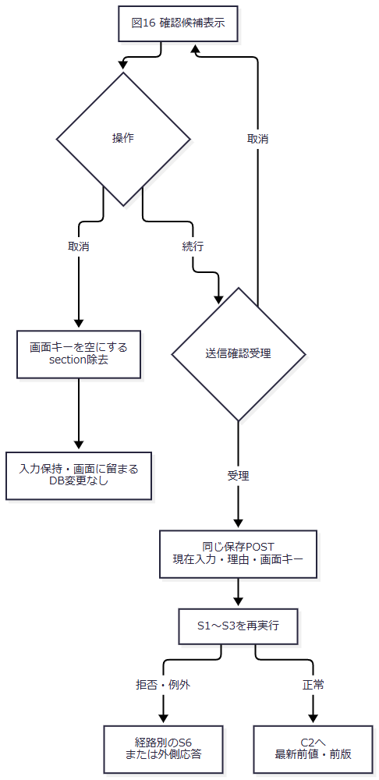

 | C2：差分と確認の全分岐（図17-1・17-2）。 図17-1の正常出口は全候補とハッシュ、最新前値・前版を図17-2へ渡す。確認無効を固定の409へ合流させない。
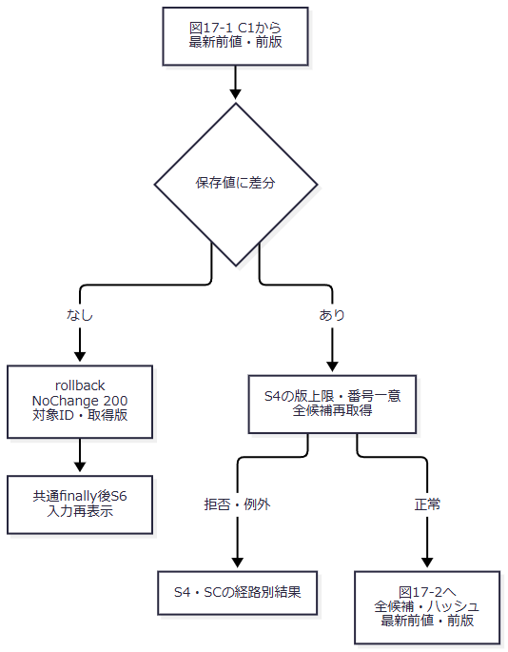

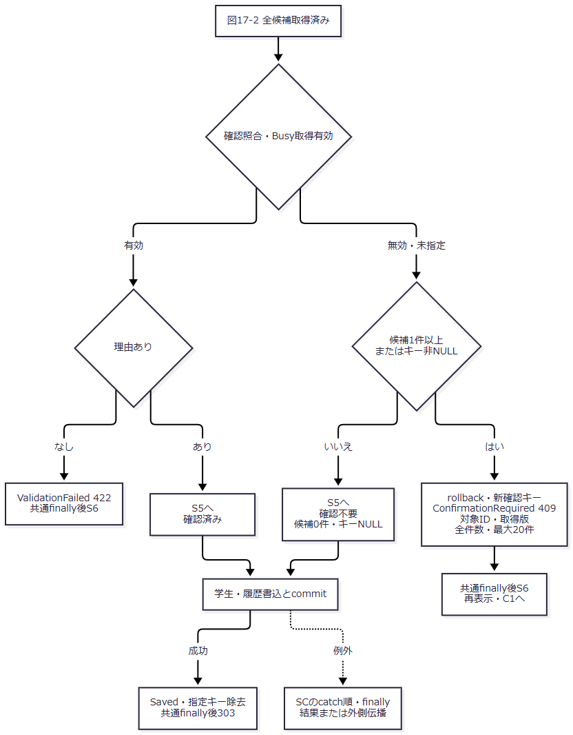

 | C2の各出口はEV-REG-004のfinally・結果処理を使用する。NoChangeや確認待ちのID・版はその枝の返却値を保ち、他の拒否結果のNULLへまとめない。
SQL・テーブル関連（ER図）
 | 続行はEV-REG-004のFK・同一Tx関係を使用する。取消はDOM処理だけである。図18は確認情報への依存を示す。

 | 根拠：Core/SqlServerStudentService.cs:224-225,274-290,330-335、wwwroot/js/site.js:6-6。
DB操作の詳細
 | 差分なしでは候補SQL・確認照合を実行しない。差分ありでは全候補を再取得し、全ID・版をハッシュへ結び付ける。最大20件は表示上限であり確認対象件数ではない。内容ハッシュは保存業務値を対象とし、照合キー2値・続柄分類・理由・年度・学年を含めない。ただし理由・年度・学年の個別検査は再送時も行う。根拠：Core/SqlServerStudentService.cs:224-225,234-237,260-290。
 | Web確認情報は所有者Principal・SessionId、対象ID・期待版、内容・全候補ハッシュ、10分期限、Busyを保持する。期限は開始時nowより後、Busyは0→1取得を要求する。確認待ちはrollback後に発行する。成功時と最後の対象例外catchのUnknown時に指定キーを除去し、取得済みBusyは未完了かつUnknown以外ならfinallyで解除する。画面キー解除は辞書削除ではなく、期限切れ項目は新発行時に除去する。根拠：Core/SqlServerStudentService.cs:19-29,278-290,313-335。
結果・例外時の扱い
 | 業務値を元へ戻した続行や理由だけの変更は、最新マスタ検査後にNoChangeとなり得る。差分ありでも候補0件・キーNULLなら確認不要保存となる。キーが空文字なら非NULLなので、確認無効時は候補0件でも再確認となり得る。画面が空にした文字列がフォームバインド後にNULLか空文字かは、原文だけでは固定しない。根拠：Core/SqlServerStudentService.cs:260-290、wwwroot/js/site.js:3-6。
 | 候補変更・期限切れ・所有者・対象・版・内容不一致・Busy取得失敗は確認無効となる。その後の候補件数・キー非NULL条件で再確認と確認不要保存を分ける。参考設計の相違通知W-STU-102に対し、現行ConfirmationRequiredのErrorsは空である。取消autofocusと、window.confirmの既定操作を取消へ指定することは別で、後者の設定はない。根拠：Core/SqlServerStudentService.cs:278-290、Views/Students/Edit.cshtml:14-14、wwwroot/js/site.js:4-4、reference-designs/基本設計書/02_学生登録画面.md:364-378。
EV-REG-006 論理削除
処理概要
 | 管理者が対象・期待版・理由・明示確認を指定し、削除属性・更新管理情報とDELETE履歴を一括確定する。別フォームであり、編集中の業務19項目を保存しない。根拠：Views/Students/Edit.cshtml:17-17、Web/Controllers/StudentsController.cs:37-38、Core/SqlServerStudentService.cs:392-416。
処理手順
 | 1. D1・入口。 ブラウザーは理由を要求し、対象・理由の送信確認を行う。対象ID、SnapshotId、期待版、理由、Confirmed=true、復帰先、CSRF情報を送る。
 | 2. ControllerはFormGuard→参照確認→対象Snapshot→Originalの復帰先との一致を確認する。保存と同じModelState.IsValid分岐・局所WebFault catchはない。
 | 3. Coordinatorは管理者→復帰先有効性→Confirmed→期待版正数変換の順で検査する。
 | 4. サービスは管理者、理由のraw・保存60スカラーと必須性、正のID・版、版がlong.MaxValueでないことを確認する。
 | 5. D2・DB。 接続とReadCommitted Txを開始し、try内でゲートを取得する。最新非削除対象の版をSELECTし、不在NotFound、期待版不一致Conflictとする。
 | 6. writeStarted=trueとしてID・期待版・非削除条件で削除・更新管理7列だけをUPDATEする。更新件数1以外はDBConcurrencyException。
 | 7. DELETE履歴を同じTxで追記し、commitAttempted=trueとしてcommitする。成功はSaved・対象ID・要求版+1。
 | 8. DC・例外。 DBConcurrencyExceptionを先にConflictへ変換する。他の対象例外はrollback後、書込開始・commit試行・rollback成否でSystemErrorまたはUnknownとする。ゲート後SELECTもこのtry内にある。
 | 9. D3・表示。 Savedだけ通知・303へ進む。非Savedはエラー・HTTP状態を設定後にLoadし、DB最新値・版・新Snapshotへ再読込する。
 | 根拠：Web/Controllers/StudentsController.cs:37-38、Infrastructure/WebStudentCoordinator.cs:19-19、Core/SqlServerStudentService.cs:392-416。
処理フロー
 | D1：Web・サービス事前検査（図19-1～19-3）。 図19-1はController、図19-2はCoordinator、図19-3はサービス事前検査である。各正常出口は対象ID、期待版原文字列、理由、明示確認、復帰先と取得済みSnapshotを後続へ渡し、検査順を入れ替えない。
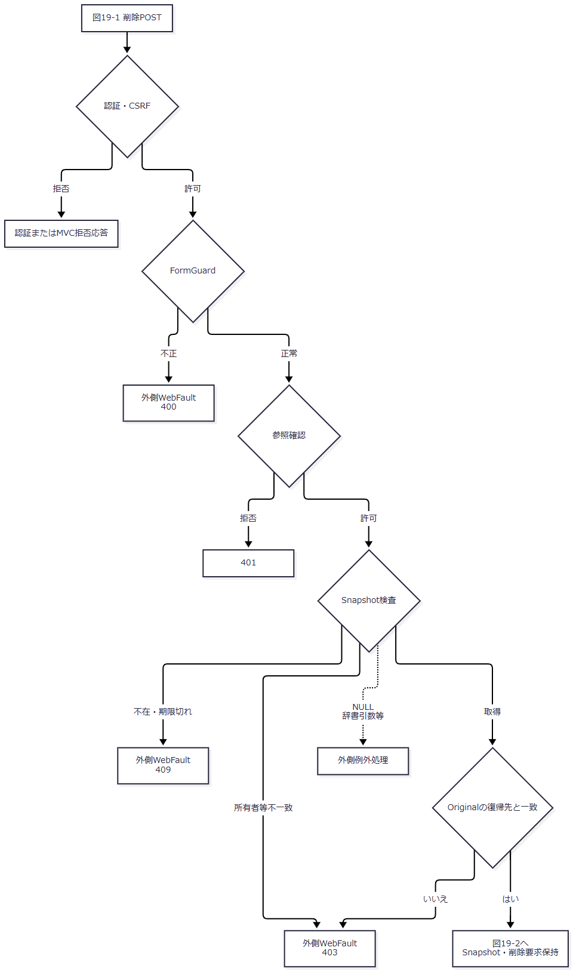

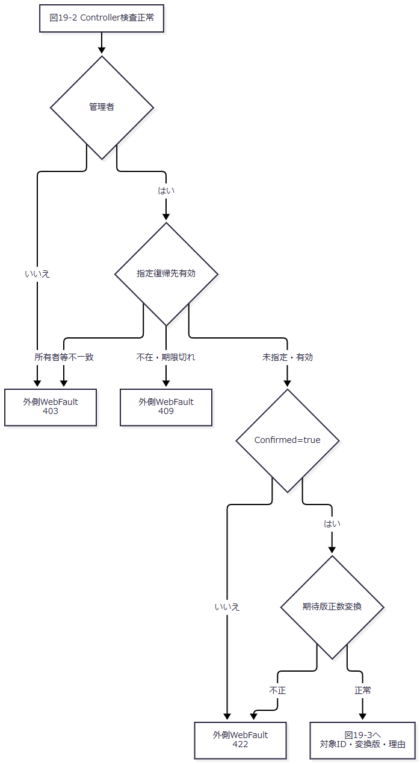

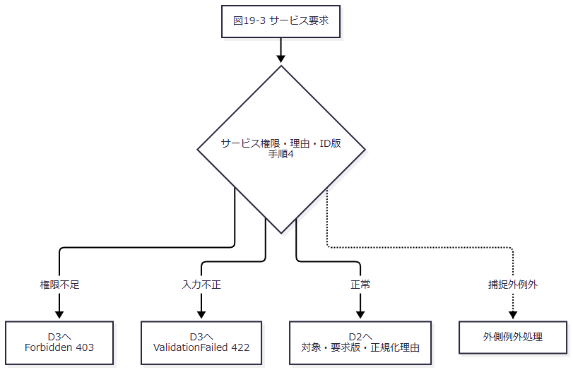

 | D2：対象読取・削除・確定（図20-1・20-2）。 図20-1の正常出口は非削除対象の存在・版一致を確認した状態を図20-2へ渡す。書込フラグはこの時点ではfalseである。
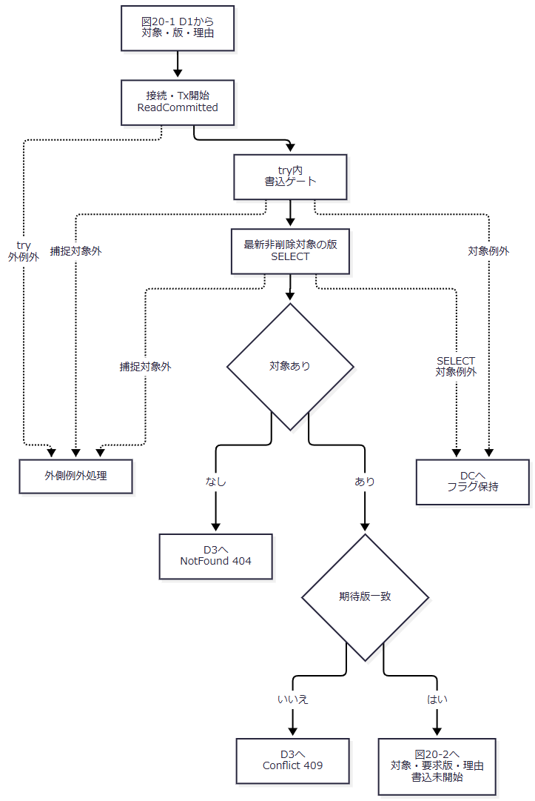

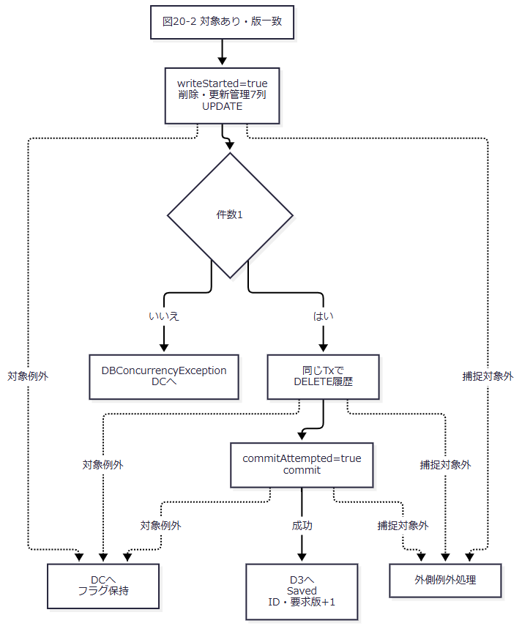

 | DC：削除catch順（図21）。 番号DC-1はDBConcurrencyException、DC-2は後段catchのSqlException・InvalidOperationException・OperationCanceledExceptionである。DC-QはwriteStarted && (commitAttempted || !rolledBack)で、DC-2に到達した場合だけ適用する。
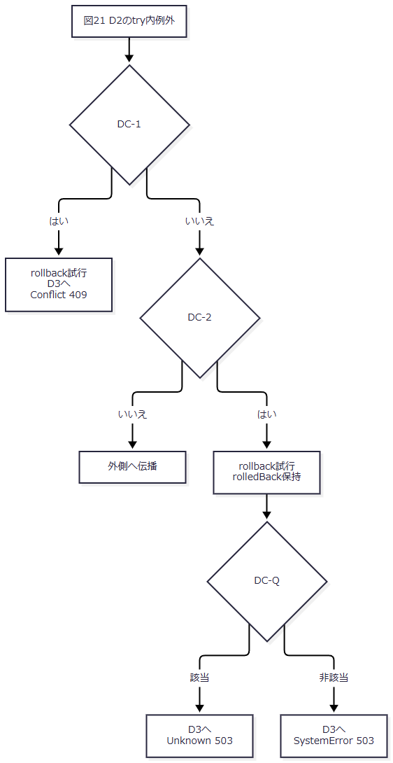

 | DC-Qは、**writeStarted=true、かつ（commitAttempted=true、またはrollback失敗）**である。先行DBConcurrencyExceptionはDC-Qへ進まない。SELECT失敗は書込開始前なので、後段対象例外catchに届けばrollback失敗でもSystemErrorとなる。根拠：Core/SqlServerStudentService.cs:401-416。
 | D3：確定後復帰・非成功後Load（図22）。 Load成功では結果のHTTPとエラーを保持し、新しいDB値・版・Snapshotを表示する。Load失敗ではその新しい例外の応答へ進む。
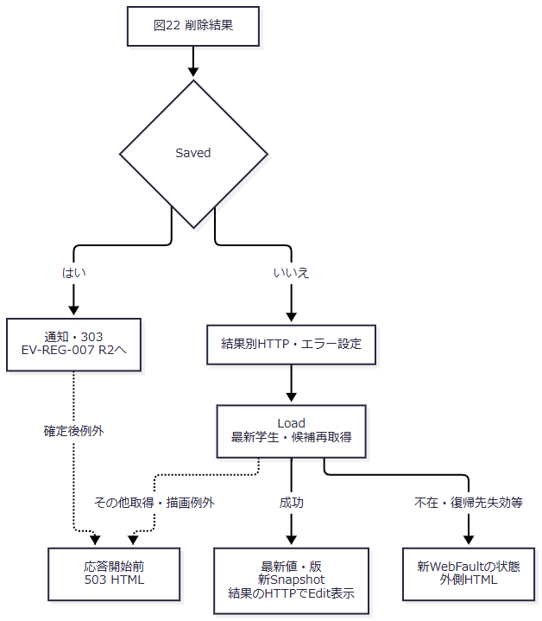

SQL・テーブル関連（ER図）
 | 学生と履歴を書き込み、所属・コードのFK値は保持する。履歴は学生FKではなく同一Txの追記依存である。図23はその依存を示す。

 | 根拠：Core/SqlServerStudentService.cs:404-414、database/001_schema.sql:137-154。
DB操作の詳細
操作 |  | 設定・条件 |  | パラメータ |  | 件数・結果
現在版SELECT |  | ID一致・非削除からrow_versionを取得。JOIN・ORDER BY・ページングなし |  | @id BigInt |  | 0件NotFound、版不一致Conflict。SELECT例外はDCへ。
論理削除UPDATE |  | is_deleted=1、deleted_at・deleted_by・delete_reason、updated_at・updated_by、row_version+1。WHEREはID・期待版・非削除 |  | @id/@version BigInt、@now DateTimeOffset、@actor NVarChar(128)、@reason NVarChar(120) |  | 1件要求。業務値・所属・作成情報を保持。
DELETE履歴 |  | m_student、ID文字列、前版要求版・後版要求版+1。削除更新7列の名前・理由、確認フラグfalse |  | EV-REG-004の履歴パラメータ型・Size |  | 同じTxで1件追記後commit。

 | 根拠：Core/SqlServerStudentService.cs:385-390,404-414。DDLは未削除時に削除日時・者・理由NULL、削除時は全設定を要求する。根拠：database/001_schema.sql:200-200。
 | 件数不一致後に再存在読取はなく、DBConcurrencyExceptionからConflictへ返す。現行が不在と競合を分けるのは書込前SELECTである。参考設計の書込0件後再確認を現行処理へ補わない。根拠：Core/SqlServerStudentService.cs:404-415、reference-designs/基本設計書/02_学生登録画面.md:574-583,695-697。
結果・例外時の扱い
 | 非Saved後は、通常保存の送信業務入力保持と異なりLoadでDB最新値・版・新Snapshotを作る。Load成功時は削除結果のHTTPとエラーを伴うEditとなる。削除理由textareaには再表示値を設定する記述がない。対象消失・削除済み・復帰先失効・候補取得失敗では別の最終応答となり得る。根拠：Web/Controllers/StudentsController.cs:25-25,37-37、Views/Students/Edit.cshtml:17-17。
 | 理由検査の局所catchはInputValidationExceptionだけで、不正Unicode等のArgumentExceptionは外側へ伝播し得る。Tx内は先行Conflictと後段SystemError・Unknownを分ける。書込開始前のSELECT対象例外はSystemErrorとなった後もD3のLoadへ進み、その再読込が失敗すれば最終応答がさらに変わる。根拠：Core/StudentNormalizer.cs:37-57、Core/SqlServerStudentService.cs:396-416、Web/Controllers/StudentsController.cs:37-37。
 | 削除後は通常読取・検索・人数から除外するが、番号一意検査には残る。番号再利用・復元・物理消去・保存期間の決定へ拡張しない。根拠：Core/SqlServerStudentService.cs:137-137,176-176,201-201,264-266。
EV-REG-007 入力クリア・編集取消・再読込・検索復帰
処理概要
 | 取消は読込時Snapshot、再読込は最新DB、検索復帰は検索Contextを使用する。保存・削除後303は確定後の遷移であり、未保存入力の破棄操作とは別である。検索復帰ではSQL取得ページ、保持ページ、表示ページを分けて扱う。根拠：Web/Controllers/StudentsController.cs:8-11,25-25,35-38、Infrastructure/WebStudentCoordinator.cs:14-14,21-21。
処理手順
 | 1. R1・取消。 送信確認後、FormGuard→参照確認→任意StudentId変換→Snapshot検査を行う。ModelStateをクリアしOriginalを複製する。新規は読込時初期値、既存は最後の読込時入力へ戻す。Detail参照・SnapshotId・復帰版は同じ値を使い、候補だけ再取得する。
 | 2. R1・再読込。 dirty時だけ破棄確認し、既存GETで最新保存値・版・管理情報・新Snapshotを取り直す。dirty=falseならdata-confirmがあっても確認を呼ばない。
 | 3. R1・手動復帰。 dirty時だけ破棄確認し、Input.ReturnContextIdとModel.ReturnRevisionで検索GETへ進む。取消なら入力画面を保持する。
 | 4. R2・確定後303。 復帰ContextがNULL・空なら新Context・版1を作る。指定ありなら指定ContextとSnapshotの復帰版を保持する。Flashを保持し、ローカル検索URLをLocationに設定して303を返す。
 | 5. R3・検索GET。 Context未指定なら新Context・版1・Applied/LastResultなしの未検索表示へ進み、Resumeを呼ばない。非空指定時だけ既存Contextを取得してResumeへ進む。
 | 6. R4-1・再開の状態検査。 Useは取得後Gateを待ち、待機後にも存在・期限・所有者・セッションを確認する。要求版の文字列一致と版上限を検査する。登録画面からのGETはタブ引数なしである。
 | 7. R4-2・再開内容。 Appliedなしなら未検索・検索版維持。Appliedありなら保持条件で再検索し、LastResultを設定して検索版を加算する。ResumeはApplied.Pageを変更しない。
 | 8. R4-2・ページ値。 SearchAsyncはSQL取得用ページを最終ページ以下へ補正するが、SearchResultに取得ページを返さない。PresentはApplied.Pageを表示ページに使うため、件数減少時は取得行とページ表示が一致しない場合がある。
 | 9. 正常終了時はContext期限を30分延長し、取得済みGateをfinallyで解放する。検索GETはFlashを一度だけ取得後、検索用候補を読んで表示する。
 | 根拠：Web/Controllers/StudentsController.cs:8-11,25-25,35-39、Infrastructure/EditorSnapshotStore.cs:9-11、Infrastructure/SearchContextStore.cs:9-15、Infrastructure/WebStudentCoordinator.cs:12-14,21-21、Core/SqlServerStudentService.cs:160-168、Infrastructure/FlashMessageStore.cs:6-9、wwwroot/js/site.js:4-5。
処理フロー
 | R1：取消・再読込・手動復帰（図24）。 手動復帰はR3へContextと保持復帰版を渡す。取消は同Snapshot、再読込は新Snapshotとなる。
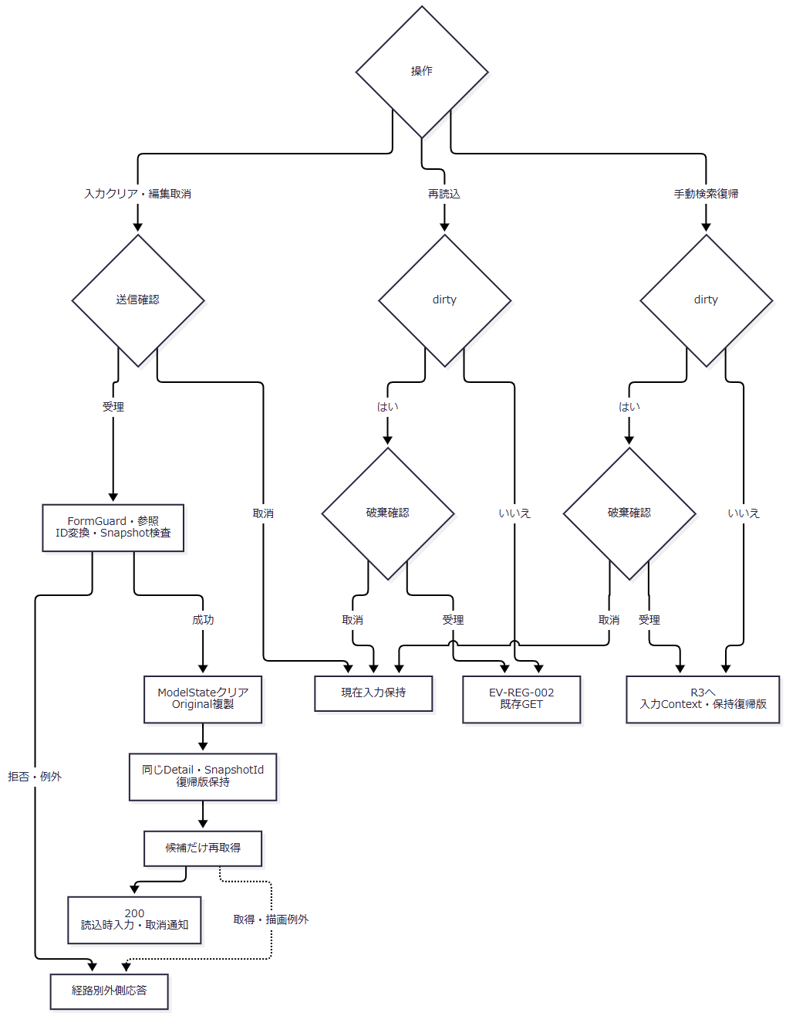

 | R2：確定後303（図25）。 Contextあり枝の復帰版を新規枝の版1へ上書きしない。
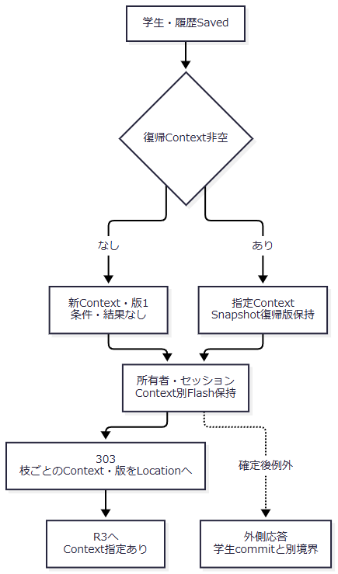

 | R3：Context指定有無（図26）。 未指定はResumeへ合流させない。
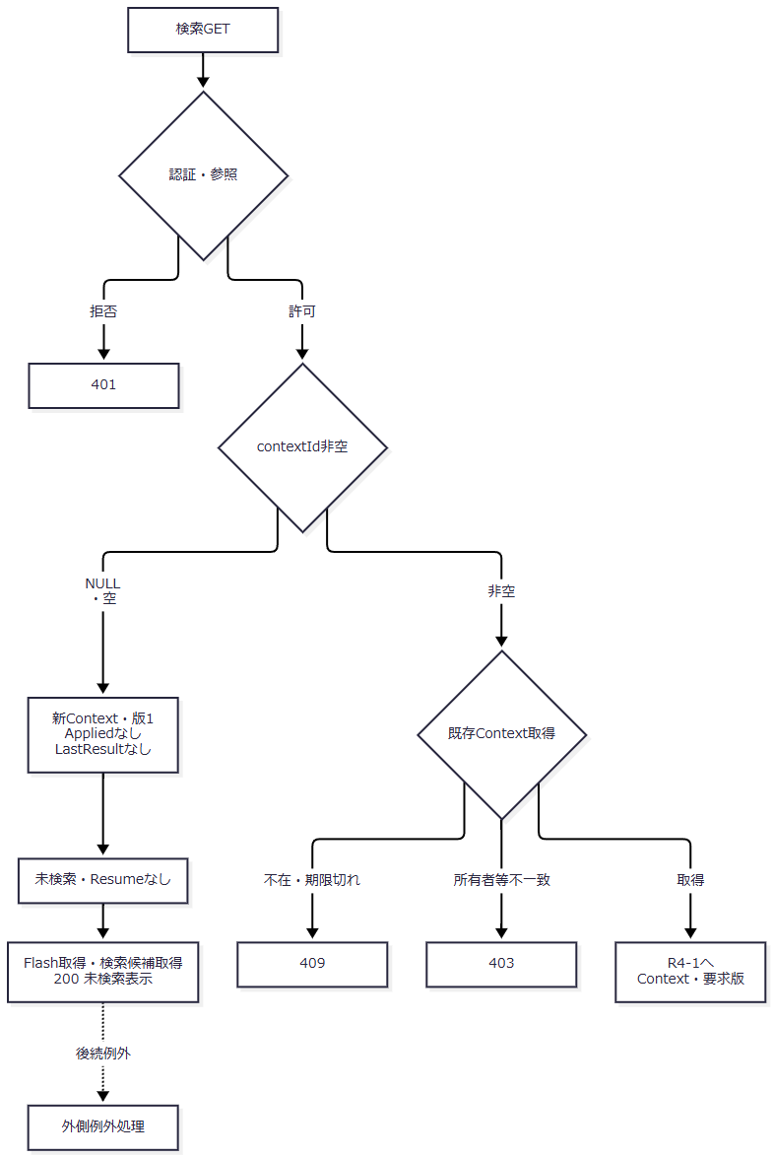

 | R4-1：Gateと再確認（図27）。 取得済みGateだけを解放する。正常出口はGate、Applied、検索版をR4-2へ渡す。
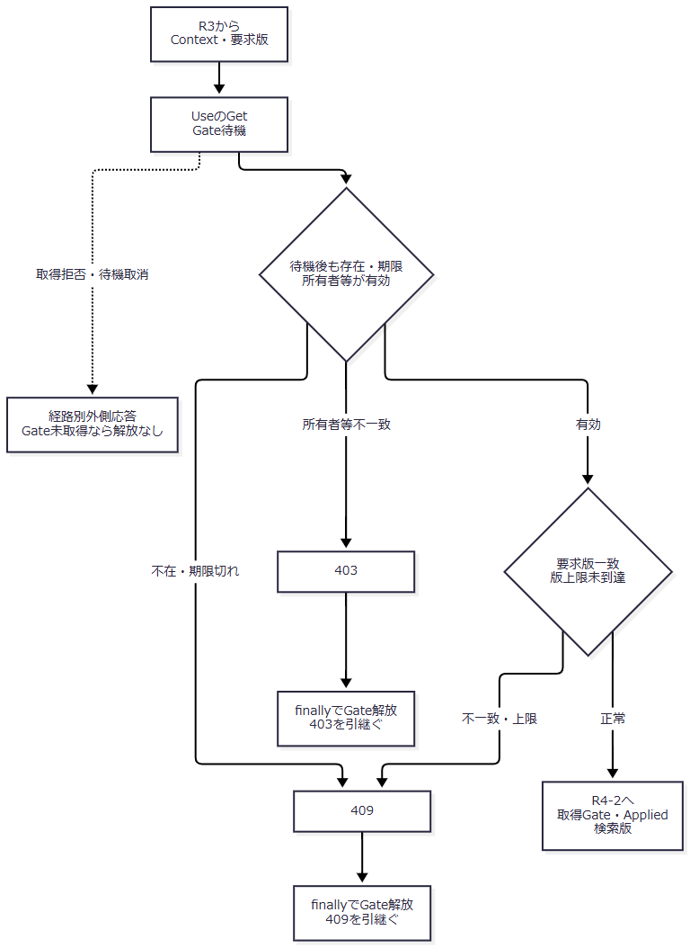

 | R4-2：再検索・ページ値・表示（図28）。 長い代入説明は次の番号で対応させ、SQL取得ページと保持・表示ページを区別する。
図中参照 |  |  | 完全な処理・保持値 |  | 根拠
R4-A |  |  | service.SearchAsync(entry.Applied, ct)で保持条件を再検索する。 |  | Infrastructure/WebStudentCoordinator.cs:14-14
R4-B |  |  | 通常結果ではSQL取得用ローカルpage = Math.Min(criteria.Page, lastPage)を用いる。10000件超では一覧を取得しない。 |  | Core/SqlServerStudentService.cs:155-168
R4-C |  |  | 成功結果をentry.LastResult=resultへ設定し、entry.Revision++を行う。 |  | Infrastructure/WebStudentCoordinator.cs:14-14
R4-D |  |  | entry.Applied.Pageを更新しない。Presentのpageは保持条件のPageである。 |  | Infrastructure/WebStudentCoordinator.cs:14-14,21-21

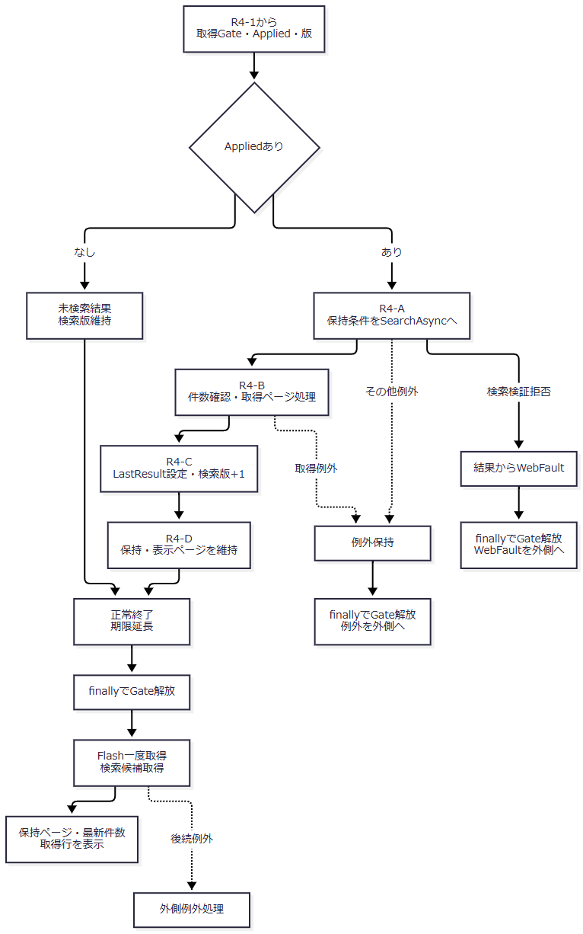

 | SQL補正は通常結果のページ取得に適用する。10000件超では一覧取得を省略しtooManyを返し、Resumeはその結果をLastResultへ設定して検索版を増やす。保持ページはこの枝でも書き換えない。根拠：Core/SqlServerStudentService.cs:155-168、Infrastructure/WebStudentCoordinator.cs:14-14,21-21。
SQL・テーブル関連（ER図）
 | 取消は学生を再読取せずSnapshotを使い、再読込は学生と候補を読む。検索済み復帰だけ保持条件の学生検索を実行する。図29のRevision・Applied・LastResultはSearchContextStore.Entryの保持値、FlashMessageStoreは別の通知領域である。
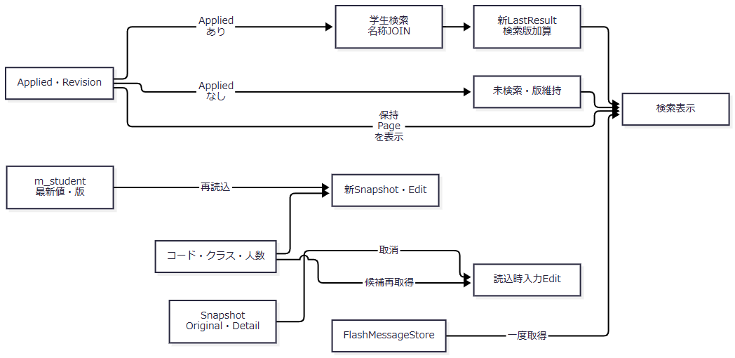

 | 根拠：Web/Controllers/StudentsController.cs:8-11,25-25,35-39、Infrastructure/WebStudentCoordinator.cs:14-14,21-21。
DB操作の詳細
 | 取消は候補LookupAsyncだけを実行する。学生値・版はOriginalとDetailから戻し、Snapshot期限を延長しない。再読込のSQLはEV-REG-002と同じである。Context未指定・Appliedなしでは学生検索を行わないが、検索画面候補は取得する。検索用LookupAsync(false)の人数0は集計省略値で、実測人数ではない。根拠：Web/Controllers/StudentsController.cs:35-35,39-39、Core/SqlServerStudentService.cs:196-216。
 | Appliedありでは保持SearchCriteriaを再検索する。保存学生に合わせて条件を変更しない。検索条件とSQLの対応は以下である。
保持条件 |  |  | 適用先・述語 |  | パラメータ
共通 |  |  | s.is_deleted=0 |  | なし
学籍番号 |  |  | 正規化値の前方一致、LIKE特殊文字を!でエスケープ |  | @no VarChar(31)
氏名・カナ |  |  | 生成照合キーの部分一致、LIKEエスケープ |  | @name NVarChar(642)、@kana NVarChar(74)
年度・学年・クラス |  |  | c.school_year・c.grade_code・s.class_id一致 |  | @year SmallInt、@grade VarChar(2)、@class BigInt
未所属 |  |  | s.class_id IS NULL。上位・クラス同時指定拒否 |  | なし
在籍 |  |  | 指定値IN。空配列なら条件なし |  | 各@statusN VarChar(2)
都道府県 |  |  | s.prefecture_code一致 |  | @prefecture VarChar(2)
電話 |  |  | 本人電話または緊急電話の正規化値一致 |  | @phone VarChar(16)
入学日範囲 |  |  | 開始以上・終了以下、両端包含 |  | @from/@to Date

 | 根拠：Core/SqlServerStudentService.cs:103-154。指定学年・都道府県コードの存在、年度に属するクラスの存在、指定クラスと上位値の一致を検索前に確認する。根拠：同ファイル125-135,218-222。
 | 件数SQLは学生とクラスのLEFT JOINへ全条件を適用し、TOP10001件のCOUNT_BIGで上限を確認する。10000件超は一覧を返さない。通常は同じSNAPSHOT内でクラス・学年・在籍・都道府県のLEFT JOINを行い、許可された学籍番号・氏名キー・入学日・更新日時の順序とID昇順を副順序にしてOFFSET/FETCHする。ページサイズ20・50・100、@offset/@size Int、コマンド30秒・取消トークン付きである。根拠：Core/SqlServerStudentService.cs:65-66,82-90,107-108,155-168。
 | 検索復帰のページは3値に分ける。SQL取得用ローカルpageは、保持criteria.Pageと最終ページの小さい方である。ResumeはApplied.Pageを更新せず、Presentはその保持ページを返す。ビューもPresentのpageを現在ページとして、最新件数とPageSizeから総ページを計算する。Page操作には保持ページを補正してAppliedへ保存する別処理があるが、Resumeにはその処理がない。根拠：Core/SqlServerStudentService.cs:160-168、Infrastructure/WebStudentCoordinator.cs:12-14,21-21、Views/Students/Search.cshtml:2-2,8-8。
 | 例えば20件表示の2ページ目から、削除によって件数が21件から20件へ減った場合、SQLは最終ページ1を取得する。保持・表示ページは2のままなので、取得行は1ページ目でもページ表示は「2 / 1」となり得る。この例は原文の式から導く現行挙動である。復帰時に取得ページと保持・表示ページを揃える処理を実装済みとして補わない。根拠：同上。
結果・例外時の扱い
 | 取消成功は200・読込時に戻した通知で、同じSnapshotを再利用する。再読込は値・版・管理情報と新Snapshotを表示する。手動復帰未指定は新Context・版1、指定ContextのAppliedなしは取得版維持、Appliedありは再検索後の検索版を使う。検索版加算とページ補正を同じ更新と扱わない。根拠：Web/Controllers/StudentsController.cs:8-11,25-25,35-35、Infrastructure/WebStudentCoordinator.cs:14-14,21-21。
 | Snapshotの空文字・キー不在は辞書不一致から409、期限切れ409、所有者・セッション・対象不一致403である。NULL前置検査がないため、NULLが届けば辞書引数例外が独自409より先行し得る。SearchContextStore.GetはNULLを明示的に409とするが、検索GET自体はNULL・空を新Context枝へ振り分ける。根拠：Infrastructure/EditorSnapshotStore.cs:10-10、Infrastructure/SearchContextStore.cs:13-13、Web/Controllers/StudentsController.cs:9-10。
 | 非空Contextの期限切れ・版不一致・版上限は409で、自動初期化しない。参考検索設計の期限切れ初期化と、現行の拒否を分ける。再読込確認はdirty時だけで、window.confirmの既定操作・beforeunloadの実文言をコードで規定しない。根拠：Infrastructure/SearchContextStore.cs:13-14、wwwroot/js/site.js:3-5、reference-designs/基本設計書/01_学生検索画面.md:366-388、reference-designs/基本設計書/02_学生登録画面.md:453-468。
 | 学生commit、Flash保持、303、検索Resumeは別境界である。確定後のContext失効・版更新・検索失敗を学生rollbackと扱わない。Flash.Takeは後続候補取得より先に除去するので、候補取得失敗時の通知再表示を保証しない。検索復帰の取得・保持・表示ページ不一致も、学生保存失敗とは別の表示結果である。根拠：Web/Controllers/StudentsController.cs:11-11,31-39、Infrastructure/FlashMessageStore.cs:8-9、Infrastructure/WebStudentCoordinator.cs:14-14,21-21。

